Histograms
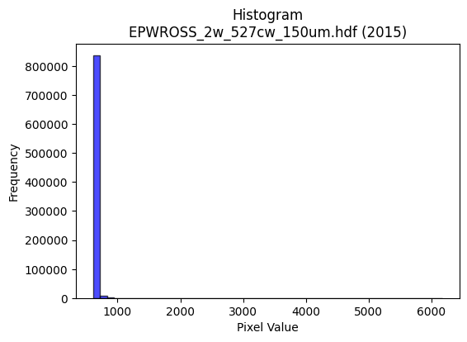
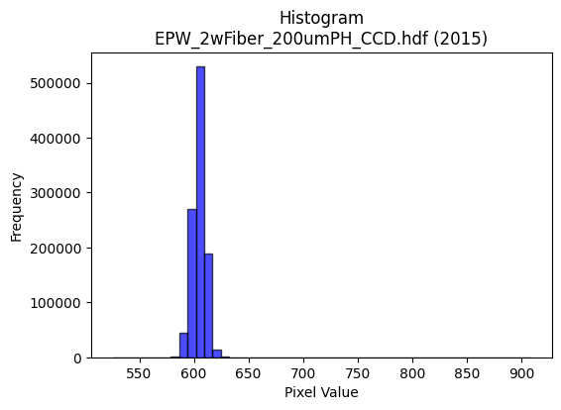
Year | Filename | Category | Histogram
2015 | EPWROSS_2w_527cw_150um.hdf | epw ross | b'\x89PNG\r\n\x1a\n\x00\x00\x00\rIHDR\x00\x00\x026\x00\x00\x01\x9e\x08\x06\x00\x00\x00\x87\x11K+\x00\x00\x009tEXtSoftware\x00Matplotlib version3.9.1, https://matplotlib.org/\xd3\x19\xee!\x00\x00\x00\tpHYs\x00\x00\x0fa\x00\x00\x0fa\x01\xa8?\xa7i\x00\x00b\xe0IDATx\x9c\xed\xddwX\x14W\xfb7\xf0\xef\xd2\x96\xa2\x0b\x82\xc2JT\xc4\x1e\xc5\x8a\x111`B$\xa0Ac{\x8c]TRT\xac\x185>I,)b\x89\t&*&1J\x9a\x8d<\x89\x1a;bWb\xc1\xdeP\xd0\x88mQ\xa3\xec"Jq\xf7\xbc\x7f\xf8\xee\xfc\x18\x17eAtu\xf3\xfd\\\xd7\\:\xe7\xdcs\xe6\xdeAvog\xce\xcc*\x84\x10\x02DDDDV\xc0\xc6\xd2\t\x10\x11\x11\x11\x95\x17\x166DDDd5X\xd8\x10\x11\x11\x91\xd5`aCDDDV\x83\x85\r\x11\x11\x11Y\r\x166DDDd5X\xd8\x10\x11\x11\x91\xd5`aCDDDV\x83\x85\r\x11\x11\x11Y\r\x166D\xf4L\xaaY\xb3&\x06\x0e\x1ch\xe94\x88\xe89\xc3\xc2\x86\x88\x9e\x8a\x84\x84\x04(\x14\n\x1c8p\xa0\xd8\xfeW_}\x15~~~\x8f\xb5\x8fu\xeb\xd6a\xca\x94)\x8f5\x06\x11=\xdfX\xd8\x10\xd13)--\r\xdf\x7f\xff}\xa9\xb6Y\xb7n\x1d\xa6N\x9d\xfa\x842"\xa2\xe7\x01\x0b\x1b"z&)\x95J\xd8\xdb\xdb[:\x8dR\xc9\xcd\xcd\xb5t\nD\xffz,l\x88\xe8\x99\xf4\xe0\x1c\x9b\xc2\xc2BL\x9d:\x15u\xeb\xd6\x85\xa3\xa3#<<<\x10\x14\x14\x84\xa4\xa4$\x00\xc0\xc0\x81\x031o\xde<\x00\x80B\xa1\x90\x16\xa3\xdc\xdc\\\x8c\x1d;\x16\xd5\xabW\x87R\xa9D\xfd\xfa\xf5\xf1\xc5\x17_@\x08!\xdb\xef\xdd\xbbw1r\xe4HT\xae\\\x19\x15+V\xc4\x9bo\xbe\x89\xcb\x97/C\xa1P\xc8.sM\x992\x05\n\x85\x02\'O\x9eD\x9f>}P\xa9R%\x04\x05\x05\x01\x00\x8e\x1e=\x8a\x81\x03\x07\xa2V\xadZptt\x84Z\xad\xc6\xe0\xc1\x83\xf1\xcf?\xff\xc8\xf6e\x1c\xe3\xcc\x993\xe8\xd7\xaf\x1f\\]]Q\xa5J\x15|\xfc\xf1\xc7\x10B\xe0\xe2\xc5\x8b\xe8\xdc\xb93T*\x15\xd4j5f\xcf\x9e]\x9e\x87\x98\xc8*\xd9Y:\x01"\xfaw\xd1j\xb5\xb8q\xe3\x86I{aa\xe1#\xb7\x9b2e\nbcc\xf1\xf6\xdbo\xa3U\xabV\xd0\xe9t8p\xe0\x00\x0e\x1e<\x88\xd7_\x7f\x1d\xef\xbd\xf7\x1e\xae\\\xb9\x82\xa4\xa4$\xfc\xfc\xf3\xcf\xb2m\x85\x10x\xf3\xcd7\xb1u\xebVDEE\xa1Y\xb3f\xd8\xb8q#\xc6\x8d\x1b\x87\xcb\x97/\xe3\xab\xaf\xbe\x92b\x07\x0e\x1c\x88\x15+V\xa0\x7f\xff\xfeh\xdd\xba5\xb6o\xdf\x8e\x88\x88\x88\x87\xe6\xd5\xa3G\x0f\xd4\xad[\x17\xd3\xa
2015 | EPW_2wFiber_200umPH_CCD.hdf | epw ccd | b'\x89PNG\r\n\x1a\n\x00\x00\x00\rIHDR\x00\x00\x026\x00\x00\x01\x9e\x08\x06\x00\x00\x00\x87\x11K+\x00\x00\x009tEXtSoftware\x00Matplotlib version3.9.1, https://matplotlib.org/\xd3\x19\xee!\x00\x00\x00\tpHYs\x00\x00\x0fa\x00\x00\x0fa\x01\xa8?\xa7i\x00\x00T\x89IDATx\x9c\xed\xddy|Lg\xfb?\xf0\xcfd_\'\x91E"\x95D\xec\r\xb1EET\xb4H\x13\x84j\xa9Z\x82\x84hKc\x89\xa0\xaa\xf5\x08\xba\xf0\xd0%\xfa\xd8\xda*\xa1(\xf2\xd4CkOc\'\xb5D\xed\x15\x84J\x90D\x84d\x08\xd9\xef\xdf\x1f~s\xbe\x193\x91\xc9\x08\x93\x8c\xcf\xfb\xf5\x9a\x17s\xdf\xd7\x9cs\xdd\xb3^9\xe7>\xe7\xc8\x84\x10\x02DDDD\x06\xc0H\xdf\t\x10\x11\x11\x11U\x17\x166DDDd0X\xd8\x10\x11\x11\x91\xc1`aCDDD\x06\x83\x85\r\x11\x11\x11\x19\x0c\x166DDDd0X\xd8\x10\x11\x11\x91\xc1`aCDDD\x06\x83\x85\r\x11\x11\x11\x19\x0c\x166DT#5h\xd0\x00\xe1\xe1\xe1\xfaN\x83\x88j\x19\x166D\xf4\\\xc4\xc5\xc5A&\x93\xe1\xf8\xf1\xe3\x1a\xfb_\x7f\xfdu\xb4l\xd9\xf2\xa9\xd6\xb1m\xdb6\xcc\x9c9\xf3\xa9\x96AD\xb5\x1b\x0b\x1b"\xaa\x91RRR\xf0\xe3\x8f?V\xe91\xdb\xb6m\xc3\xacY\xb3\x9eQFDT\x1b\xb0\xb0!\xa2\x1a\xc9\xdc\xdc\x1c\xa6\xa6\xa6\xfaN\xa3J\xf2\xf3\xf3\xf5\x9d\x02\xd1\x0b\x8f\x85\r\x11\xd5H\x8f\xcf\xb1)..\xc6\xacY\xb3\xd0\xa4I\x13XXX\xc0\xd1\xd1\x11\x9d;wFBB\x02\x00 <<\x1c\x8b\x16-\x02\x00\xc8d2\xe9\xa6\x94\x9f\x9f\x8fI\x93&\xc1\xdd\xdd\x1d\xe6\xe6\xe6h\xd6\xac\x19\xbe\xfa\xea+\x08!T\xd6\xfb\xf0\xe1C\x8c\x1f?\x1eNNN\xb0\xb5\xb5\xc5\x9bo\xbe\x89\x1b7n@&\x93\xa9\xec\xe6\x9a9s&d2\x19\xce\x9f?\x8f!C\x86\xa0N\x9d:\xe8\xdc\xb93\x00\xe0\xf4\xe9\xd3\x08\x0f\x0fG\xc3\x86\raaa\x01WWW\x8c\x1c9\x12999*\xebR.\xe3\xe2\xc5\x8b\x18:t(\xec\xec\xec\xe0\xec\xec\x8c\x7f\xfd\xeb_\x10B ==\x1d}\xfb\xf6\x85\\.\x87\xab\xab+\xbe\xfe\xfa\xeb\xea|\x8a\x89\x0c\x92\x89\xbe\x13 \xa2\x17K^^\x1en\xdf\xbe\xad\xd6^\\\\\xfc\xc4\xc7\xcd\x9c9\x13s\xe6\xcc\xc1\xa8Q\xa3\xd0\xa1C\x07(\x14\n\x1c?~\x1c\'N\x9c\xc0\x1bo\xbc\x81\x0f>\xf8\x007o\xdeDBB\x02~\xfe\xf9g\x95\xc7\n!\xf0\xe6\x9bob\xcf\x9e=\x88\x88\x88@\x9b6m\xb0s\xe7NL\x992\x057n\xdc\xc0\xb7\xdf~+\xc5\x86\x87\x87c\xc3\x86\r\x186l\x18:v\xec\x88}\xfb\xf6!$$
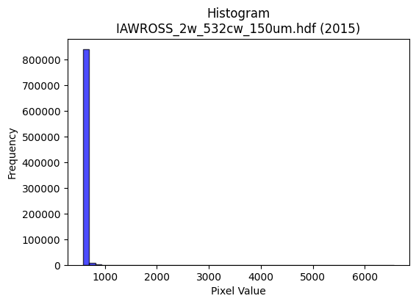
2015 | IAWROSS_2w_532cw_150um.hdf | iaw ross | b'\x89PNG\r\n\x1a\n\x00\x00\x00\rIHDR\x00\x00\x026\x00\x00\x01\x9e\x08\x06\x00\x00\x00\x87\x11K+\x00\x00\x009tEXtSoftware\x00Matplotlib version3.9.1, https://matplotlib.org/\xd3\x19\xee!\x00\x00\x00\tpHYs\x00\x00\x0fa\x00\x00\x0fa\x01\xa8?\xa7i\x00\x00cAIDATx\x9c\xed\xddy|L\xd7\xff?\xf0\xd7d\xdfLbK&\xa9\x88\x9dF\xac\t\x11E\x9b\n)A-\xb55\x08b\x8f5-\xadO[K\xb7(U\xa1\x88\xb6Jh\xad\xf9VQ{\x1ak\x89-\xc4.$T\x14\x13kf"\xc86\xe7\xf7\x87G\xee/\xd7$2\x890\x8c\xd7\xf3\xf1\xb8\x0f\xe6\x9c\xf7=\xf7=W2\xf3v\xef\xb9\xf7*\x84\x10\x02DDDD&\xc0\xcc\xd8\t\x10\x11\x11\x11\x95\x15\x166DDDd2X\xd8\x10\x11\x11\x91\xc9`aCDDD&\x83\x85\r\x11\x11\x11\x99\x0c\x166DDDd2X\xd8\x10\x11\x11\x91\xc9`aCDDD&\x83\x85\r\x11\x11\x11\x99\x0c\x166D\xf4R\xaaV\xad\x1a\x06\x0e\x1ch\xec4\x88\xe8\x15\xc3\xc2\x86\x88^\x88\xe8\xe8h(\x14\n\x1c=z\xb4\xd0\xfew\xdey\x07^^^\xcf\xb4\x8d-[\xb6`\xda\xb4i\xcf4\x06\x11\xbd\xdaX\xd8\x10\xd1K)))\t\xbf\xfc\xf2K\x89\xd6\xd9\xb2e\x0b\xa6O\x9f\xfe\x9c2"\xa2W\x01\x0b\x1b"z)Y[[\xc3\xd2\xd2\xd2\xd8i\x94Hff\xa6\xb1S z\xed\xb1\xb0!\xa2\x97\xd2\x93slrrr0}\xfat\xd4\xae]\x1b666\xa8X\xb1"Z\xb5j\x85\xd8\xd8X\x00\xc0\xc0\x81\x03\xb1`\xc1\x02\x00\x80B\xa1\x90\x96|\x99\x99\x99\xf8\xe8\xa3\x8f\xe0\xee\xee\x0ekkk\xd4\xad[\x17\xdf\x7f\xff=\x84\x10\xb2\xed>|\xf8\x10c\xc7\x8eE\xa5J\x95P\xae\\9t\xe9\xd2\x05\xd7\xae]\x83B\xa1\x90\x9d\xe6\x9a6m\x1a\x14\n\x05\xce\x9e=\x8b\x0f?\xfc\x10\xe5\xcb\x97G\xabV\xad\x00\x00\'O\x9e\xc4\xc0\x81\x03Q\xa3F\r\xd8\xd8\xd8@\xa5Ra\xf0\xe0\xc1\xb8s\xe7\x8el[\xf9c\\\xb8p\x01\xfd\xfa\xf5\x83\xa3\xa3#*W\xae\x8c/\xbe\xf8\x02B\x08\\\xbdz\x15\xef\xbf\xff>\x94J%T*\x15f\xcf\x9e]\x96\xbb\x98\xc8$Y\x18;\x01"z\xbdh4\x1a\xdc\xbe}[\xaf=\'\'\xe7\xa9\xebM\x9b6\r\x11\x11\x11\x182d\x08\x9a7o\x0e\xadV\x8b\xa3G\x8f\xe2\xd8\xb1ch\xd7\xae\x1d\x86\x0f\x1f\x8e\xeb\xd7\xaf#66\x16\xbf\xfd\xf6\x9bl]!\x04\xbat\xe9\x82]\xbbv!44\x14\x8d\x1b7\xc6\xf6\xed\xdb1q\xe2D\\\xbbv\rs\xe6\xcc\x91b\x07\x0e\x1c\x88\xb5k\xd7\xa2\x7f\xff\xfeh\xd1\xa2\x05\xf6\xec\xd9\x83\xa0\xa0\xa0"\xf3\xea\xd9\xb3\'j\xd7\xae\x8d
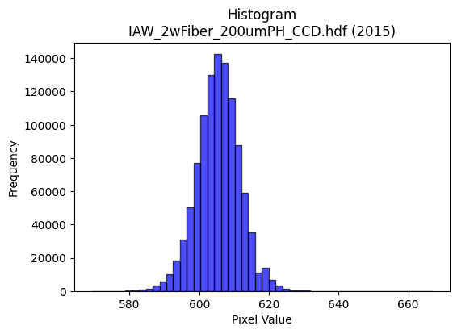
2015 | IAW_2wFiber_200umPH_CCD.hdf | iaw ccd | b'\x89PNG\r\n\x1a\n\x00\x00\x00\rIHDR\x00\x00\x026\x00\x00\x01\x9e\x08\x06\x00\x00\x00\x87\x11K+\x00\x00\x009tEXtSoftware\x00Matplotlib version3.9.1, https://matplotlib.org/\xd3\x19\xee!\x00\x00\x00\tpHYs\x00\x00\x0fa\x00\x00\x0fa\x01\xa8?\xa7i\x00\x00_\xa7IDATx\x9c\xed\xdd{\\\xce\xf7\xff?\xf0\xc7U\xe9\xba\x12\x95\xa2\xd2$!\xc7\x1cF$\xca\x98&c\xa69\x13b\x8d\xd94\xc7a6"\x87\xb1,\xa7\xcd4\xdbd\xb6\x1ak\xcc\xcc\x88\x86M\xa3\x85hN[rJ\x0e\xa5O\xa7K\xd1\xe1\xaa\xd7\xef\x0f\xbf\xeb\xfdu\xb9\xae\x8eJ\xb9<\xee\xb7\xdb\xfb\xb6]\xaf\xd7\xf3\xfd~?\xdf/\x97<{\xbf_\xef\xf7[&\x84\x10 """\xd2\x03\x065\x9d\x00\x11\x11\x11QUaaCDDDz\x83\x85\r\x11\x11\x11\xe9\r\x166DDD\xa47X\xd8\x10\x11\x11\x91\xde`aCDDDz\x83\x85\r\x11\x11\x11\xe9\r\x166DDD\xa47X\xd8\x10\x11\x11\x91\xde`aCD\xb5R\xb3f\xcd0q\xe2\xc4\x9aN\x83\x88\x9e1,l\x88\xe8\xa9\xd8\xbau+d2\x19N\x9d:\xa5\xb3\xbfO\x9f>pvv~\xa2}\xec\xdb\xb7\x0fK\x96,y\xa2m\x10\xd1\xb3\x8d\x85\r\x11\xd5J\t\t\t\xf8\xea\xab\xaf*\xb4\xce\xbe}\xfb\x10\x18\x18XM\x19\x11\xd1\xb3\x80\x85\r\x11\xd5Jr\xb9\x1cu\xea\xd4\xa9\xe94*$77\xb7\xa6S z\xee\xb1\xb0!\xa2Z\xe9\xf196\x85\x85\x85\x08\x0c\x0c\x84\x93\x93\x13\x14\n\x05\xac\xac\xac\xe0\xee\xee\x8e\xa8\xa8(\x00\xc0\xc4\x89\x13\xb1q\xe3F\x00\x80L&\x93\x16\xb5\xdc\xdc\\\xcc\x993\x07\xf6\xf6\xf6\x90\xcb\xe5h\xdd\xba5>\xfd\xf4S\x08!4\xf6\xfb\xe0\xc1\x03L\x9f>\x1d\r\x1b6D\xfd\xfa\xf5\xf1\xfa\xeb\xaf\xe3\xd6\xad[\x90\xc9d\x1a\x97\xb9\x96,Y\x02\x99L\x86\x8b\x17/b\xec\xd8\xb1h\xd0\xa0\x01\xdc\xdd\xdd\x01\x00g\xcf\x9e\xc5\xc4\x89\x13\xd1\xbcys(\x14\n\xd8\xda\xda\xe2\xcd7\xdfDzz\xba\xc6\xbe\xd4\xdb\xb8t\xe9\x12\xc6\x8d\x1b\x07sss4j\xd4\x08\x8b\x16-\x82\x10\x02\xc9\xc9\xc9\x182d\x08\xcc\xcc\xcc`kk\x8b\xe0\xe0\xe0\xaa\x1cb"\xbddT\xd3\t\x10\xd1\xf3%;;\x1b\xff\xfb\xdf\xff\xb4\xda\x0b\x0b\x0bK]o\xc9\x92%X\xb9r%\xdez\xeb-t\xef\xde\x1dJ\xa5\x12\xa7N\x9d\xc2\xe9\xd3\xa7\xf1\xca+\xaf\xe0\xed\xb7\xdf\xc6\xed\xdb\xb7\x11\x15\x15\x85\xef\xbe\xfbNc]!\x04^\x7f\xfdu\x1c9r\x04~~~\xe8\xdc\xb93\x0e\x1c8\x80\xb9s\xe7\xe2\xd6\xad[X\xbbv\xad\x14;q
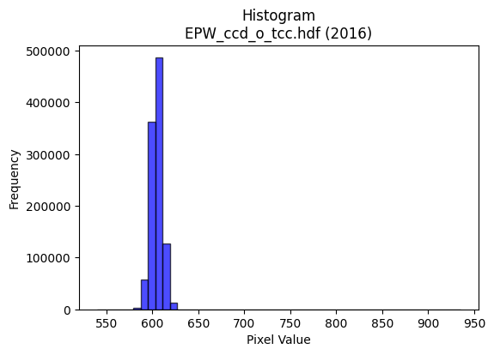
2016 | EPW_ccd_o_tcc.hdf | epw ccd | b'\x89PNG\r\n\x1a\n\x00\x00\x00\rIHDR\x00\x00\x02?\x00\x00\x01\x9e\x08\x06\x00\x00\x00{\x04`\xe1\x00\x00\x009tEXtSoftware\x00Matplotlib version3.9.1, https://matplotlib.org/\xd3\x19\xee!\x00\x00\x00\tpHYs\x00\x00\x0fa\x00\x00\x0fa\x01\xa8?\xa7i\x00\x00N\xe0IDATx\x9c\xed\xddyX\x94\xe5\xfe?\xf0\xf7\x800\x8c\xc8\x80\xb2\x8a\x0b\x02n!\x8a["\xe6\x12I\xa0R\xb9\x1d\x974E\xc5J\xc3\x15\x972;"Z\xe1\xd1Sj\xc7\xadM\xd1r\xe5{:Z.(\xe1R*\xb9`\xa8\xa9\x91\xa2\x89\x1b\x8b\x0b\x0c\xa2l3\xf7\xef\x0f/\x9e\x1f\x8f\x80\x0c\x88,>\xef\xd7u\xcdU\xf3\xdc\x9f\xb9\xe7s3L\xbc{\x96\x19\x95\x10B\x80\x88\x88\x88H!L\xaa\xbb\x01"""\xa2\xaa\xc4\xf0CDDD\x8a\xc2\xf0CDDD\x8a\xc2\xf0CDDD\x8a\xc2\xf0CDDD\x8a\xc2\xf0CDDD\x8a\xc2\xf0CDDD\x8a\xc2\xf0CDDD\x8a\xc2\xf0CDDD\x8a\xc2\xf0CD5R\xb3f\xcd0f\xcc\x98\xean\x83\x88\x9eC\x0c?DT%"##\xa1R\xa9p\xf2\xe4\xc9\x12\xc7_~\xf9exzz>\xd5s\xec\xde\xbd\x1b\xf3\xe7\xcf\x7f\xaa9\x88\xe8\xf9\xc7\xf0CD5Rbb"\xbe\xfe\xfa\xebr=f\xf7\xee\xdd\x08\x0f\x0f\x7fF\x1d\x11\xd1\xf3\x82\xe1\x87\x88j$\xb5Z\r33\xb3\xean\xa3\\\xb2\xb3\xb3\xab\xbb\x05"2\x02\xc3\x0f\x11\xd5H\x8f\x9f\xf3\x93\x9f\x9f\x8f\xf0\xf0p\xb4h\xd1\x02\x16\x16\x16\xb0\xb5\xb5E\xf7\xee\xdd\x11\x13\x13\x03\x00\x183f\x0cV\xae\\\t\x00P\xa9T\xd2\xadPvv6f\xcc\x98\x81&M\x9a@\xadV\xa3U\xabV\xf8\xf7\xbf\xff\r!\x84\xecy\x1f>|\x88)S\xa6\xc0\xce\xce\x0eVVVx\xe3\x8d7p\xe3\xc6\r\xa8T*\xd9!\xb5\xf9\xf3\xe7C\xa5R\xe1\xfc\xf9\xf3\x181b\x04\xea\xd7\xaf\x8f\xee\xdd\xbb\x03\x00\xce\x9c9\x831c\xc6\xc0\xcd\xcd\r\x16\x16\x16prr\xc2\xb8q\xe3p\xe7\xce\x1d\xd9s\x15\xce\xf1\xd7_\x7f\xe1\xad\xb7\xde\x82\xb5\xb55\xec\xed\xed\xf1\xcf\x7f\xfe\x13B\x08\\\xbbv\r\xfd\xfb\xf7\x87V\xab\x85\x93\x93\x13>\xfb\xec\xb3\xca\xfc\x11\x13)V\x9d\xean\x80\x88\x94%33\x13\xb7o\xdf.\xb6=??\xff\x89\x8f\x9b?\x7f>"""0~\xfcxt\xe9\xd2\x05:\x9d\x0e\'O\x9e\xc4\xa9S\xa7\xf0\xea\xab\xaf\xe2\xddw\xdf\xc5\xcd\x9b7\x11\x13\x13\x83\xef\xbe\xfbN\xf6X!\x04\xdex\xe3\r\x1c8p\x00\xc1\xc1\xc1h\xdf\xbe=\xf6\xee\xdd\x8bY\xb3f\xe1\xc6\x8d\x1bX\xbat\xa9T;f\xcc\x18l\xdb\xb6\r\xa3F\x8dB\xd7\xae
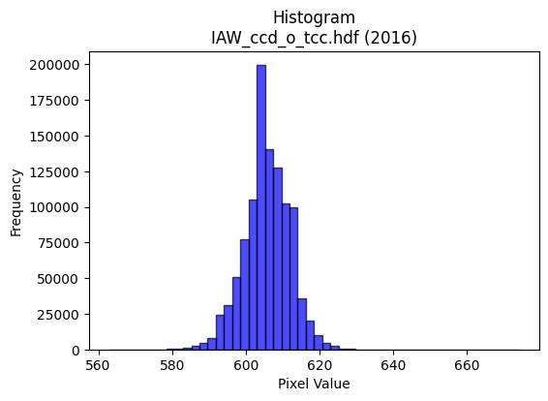
2016 | IAW_ccd_o_tcc.hdf | iaw ccd | b'\x89PNG\r\n\x1a\n\x00\x00\x00\rIHDR\x00\x00\x026\x00\x00\x01\x9e\x08\x06\x00\x00\x00\x87\x11K+\x00\x00\x009tEXtSoftware\x00Matplotlib version3.9.1, https://matplotlib.org/\xd3\x19\xee!\x00\x00\x00\tpHYs\x00\x00\x0fa\x00\x00\x0fa\x01\xa8?\xa7i\x00\x00\\\xbfIDATx\x9c\xed\xdd\x7f\\N\xf7\xff?\xf0\xc7\xd5\x8f\xeb\xea\x07W\x11u\xd5[\x92\xfcV~\x93\x0cc\x9a\xa2\xcf\xc6\x98\xf9\xadh\x8c\x15S\x86yk)\xbc\x971\xc4\x98\xde\xfb\xa1\xd8\x18\xf3\xde\xdemo\xacI\xe6w\x98h\x86iIbTzG]\nW?\xae\xf3\xfdc\xdf\xce\xdbq]\xfd\x14W.\x8f\xfb\xedvno\xe7\xf5z\x9es\x9e\xe7\xf5\xcez:\xe7u\xce\x91\t\x82 \x80\x88\x88\x88\xc8\x08\x98\x18:\x01"""\xa2\xfa\xc2\xc2\x86\x88\x88\x88\x8c\x06\x0b\x1b"""2\x1a,l\x88\x88\x88\xc8h\xb0\xb0!"""\xa3\xc1\xc2\x86\x88\x88\x88\x8c\x06\x0b\x1b"""2\x1a,l\x88\x88\x88\xc8h\xb0\xb0!"""\xa3\xc1\xc2\x86\x88\x1a\xa4V\xadZ! \xc0\xd0i\x10\xd13\x86\x85\r\x11=\x15qqq\x90\xc9d8}\xfa\xb4\xde\xfeA\x83\x06\xc1\xdd\xdd\xfd\xb1\x8e\xb1w\xef^DDD<\xd6>\x88\xe8\xd9\xc6\xc2\x86\x88\x1a\xa4\xb4\xb44|\xf6\xd9g\xb5\xdaf\xef\xde\xbd\x88\x8c\x8c|B\x19\x11\xd1\xb3\x80\x85\r\x115H\n\x85\x02\xe6\xe6\xe6\x86N\xa3V\x8a\x8b\x8b\r\x9d\x02\xd1s\x8f\x85\r\x115H\x8f\xce\xb1)--Edd$\xda\xb6m\x0b\x0b\x0b\x0b\xd8\xd9\xd9\xa1\x7f\xff\xfeHLL\x04\x00\x04\x04\x04`\xe3\xc6\x8d\x00\x00\x99L&.\x15\x8a\x8b\x8b1o\xde<8;;C\xa1P\xa0}\xfb\xf6\xf8\xe8\xa3\x8f \x08\x82\xe4\xb8\xf7\xef\xdf\xc7\x9c9s\xd0\xacY34n\xdc\x18\xaf\xbe\xfa*n\xdc\xb8\x01\x99L&\xb9\xcd\x15\x11\x11\x01\x99L\x86\x8b\x17/b\xc2\x84\th\xd2\xa4\t\xfa\xf7\xef\x0f\x008w\xee\x1c\x02\x02\x02\xd0\xbaukXXX@\xa5Ra\xda\xb4i\xc8\xcf\xcf\x97\x1c\xabb\x1f\x7f\xfc\xf1\x07&M\x9a\x04\x1b\x1b\x1b4o\xde\x1c\xef\xbf\xff>\x04A\xc0\xf5\xeb\xd71b\xc4\x08(\x95J\xa8T*\xac^\xbd\xba>\x87\x98\xc8(\x99\x19:\x01"z\xbe\x14\x16\x16\xe2\xbf\xff\xfd\xafN{iii\x95\xdbEDD **\no\xbe\xf9&\xfa\xf4\xe9\x03\xb5Z\x8d\xd3\xa7O\xe3\xcc\x993x\xf9\xe5\x97\xf1\xd6[o\xe1\xe6\xcd\x9bHLL\xc4\x97_~)\xd9V\x10\x04\xbc\xfa\xea\xab\xf8\xf9\xe7\x9f\x11\x18\x18\x88n\xdd\xba\xe1\xa7\x9f~\xc2\xfc\xf9\xf3q\xe3\x
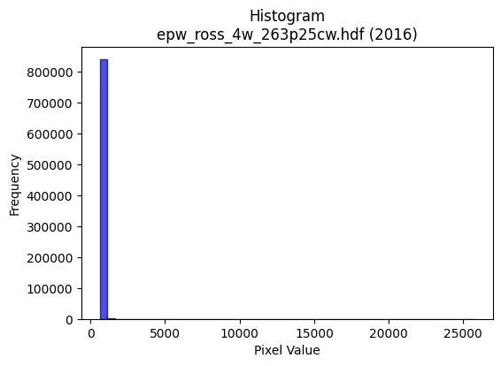
2016 | epw_ross_4w_263p25cw.hdf | epw ross | b'\x89PNG\r\n\x1a\n\x00\x00\x00\rIHDR\x00\x00\x026\x00\x00\x01\x9e\x08\x06\x00\x00\x00\x87\x11K+\x00\x00\x009tEXtSoftware\x00Matplotlib version3.9.1, https://matplotlib.org/\xd3\x19\xee!\x00\x00\x00\tpHYs\x00\x00\x0fa\x00\x00\x0fa\x01\xa8?\xa7i\x00\x00`aIDATx\x9c\xed\xddw\\S\xd7\x1f7\xf0O@\x12\x86&\x0c\x85HEDq\xd4\xadX\x91\xbaJE\xa3\xc5m\xad\xb5\x0eT\x9c\xc5V\xc5jk\x87\xebg\x8b\xa3*\xb6\xae\xb6\xb6\xd0\xe1\xa4\x8f]n\xc4\xba\xa9\x03\xf7B\xa1V\xac\x1aP\x91\x04Q\x01\xc9y\xfe\xf0\xe1>^\x83\x12\x10\x8d\xa6\x9f\xf7\xebu_5\xe7|\xef\xb9\xdf\x1c\x02\xf9\xf6\xdes\x13\x85\x10B\x80\x88\x88\x88\xc8\x06\xd8Y;\x01"""\xa2\xb2\xc2\xc2\x86\x88\x88\x88l\x06\x0b\x1b"""\xb2\x19,l\x88\x88\x88\xc8f\xb0\xb0!"""\x9b\xc1\xc2\x86\x88\x88\x88l\x06\x0b\x1b"""\xb2\x19,l\x88\x88\x88\xc8f\xb0\xb0!"""\x9b\xc1\xc2\x86\x88\x9eI\xd5\xaaU\xc3\xa0A\x83\xac\x9d\x06\x11=gX\xd8\x10\xd1S\x11\x1b\x1b\x0b\x85B\x81\x83\x07\x0f\x16\xd9\xff\xca+\xaf\xa0~\xfd\xfa\x8fu\x8c\r\x1b6`\xea\xd4\xa9\x8f5\x06\x11=\xdfX\xd8\x10\xd13)99\x19\xdf|\xf3M\x89\xf6\xd9\xb0a\x03\xa6M\x9b\xf6\x842"\xa2\xe7\x01\x0b\x1b"z&\xa9T*888X;\x8d\x12\xc9\xc9\xc9\xb1v\nD\xffy,l\x88\xe8\x99\xf4\xe0\x1a\x9b\xfc\xfc|L\x9b6\r5k\xd6\x84\xa3\xa3#<<<\xd0\xaaU+\xc4\xc7\xc7\x03\x00\x06\r\x1a\x84E\x8b\x16\x01\x00\x14\n\x85\xb4\x15\xca\xc9\xc9\xc1\xf8\xf1\xe3\xe1\xe3\xe3\x03\x95J\x85\xda\xb5k\xe3\xf3\xcf?\x87\x10Bv\xdc\xdb\xb7o\xe3\xddw\xdfE\xc5\x8a\x15Q\xa1B\x05t\xed\xda\x15\x97.]\x82B\xa1\x90]\xe6\x9a:u*\x14\n\x05N\x9d:\x85\xb7\xdez\x0bnnnh\xd5\xaa\x15\x00\xe0\xd8\xb1c\x184h\x10\xaaW\xaf\x0eGGGh\xb5Z\x0c\x192\x04\xd7\xaf_\x97\x1d\xabp\x8c\xb3g\xcf\xa2\x7f\xff\xfe\xd0h4\xa8T\xa9\x12>\xf9\xe4\x13\x08!p\xf1\xe2Et\xeb\xd6\rj\xb5\x1aZ\xad\x16s\xe7\xce-\xcb)&\xb2I\xe5\xac\x9d\x00\x11\xfd\xb7\x18\x0c\x06\\\xbbv\xcd\xac=??\xff\x91\xfbM\x9d:\x15QQQ\x18:t(\x9a7o\x0e\xa3\xd1\x88\x83\x07\x0f\xe2\xd0\xa1Ch\xdf\xbe=F\x8c\x18\x81\xcb\x97/#>>\x1e?\xfe\xf8\xa3l_!\x04\xbav\xed\x8a?\xff\xfc\x13\xe1\xe1\xe1h\xdc\xb816o\xde\x8c\t\x13&\xe0\xd2\xa5K\x98?\x7f\xbe\x14;h\xd0 \xa
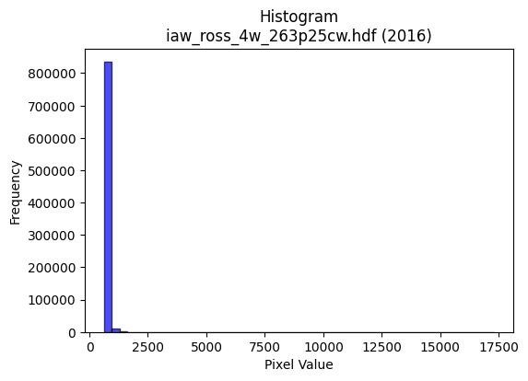
2016 | iaw_ross_4w_263p25cw.hdf | iaw ross | b'\x89PNG\r\n\x1a\n\x00\x00\x00\rIHDR\x00\x00\x02=\x00\x00\x01\x9e\x08\x06\x00\x00\x00\x7f\xf1\xb0\xdc\x00\x00\x009tEXtSoftware\x00Matplotlib version3.9.1, https://matplotlib.org/\xd3\x19\xee!\x00\x00\x00\tpHYs\x00\x00\x0fa\x00\x00\x0fa\x01\xa8?\xa7i\x00\x00c\x01IDATx\x9c\xed\xddwX\x14\xd7\xfb>\xfe{Av)\xbaKQ@""\xf6(\xd80 \x89\rEWE\x8d%\xc6XQ\xb1\x06\x13\x15\xa3\xc6\x14[L\xb0\xbcU4\xb6$*$\xb1\x93\x8fiv\xc4\xaeD#\xf6\x86B\x8c\x98\xe8be\x17Q\x01\xd9\xf3\xfb\xc3/\xf3c\\\x14$\xe8\xa2{\xbf\xaek.\xdds\x9e9\xf3\xcc\x0c\xb2\x8f3gv\x15B\x08\x01"""\xa2W\x9c\x95\xb9\x13 """z\x11X\xf4\x10\x11\x11\x91E`\xd1CDDD\x16\x81E\x0f\x11\x11\x11Y\x04\x16=DDDd\x11X\xf4\x10\x11\x11\x91E`\xd1CDDD\x16\x81E\x0f\x11\x11\x11Y\x04\x16=DDDd\x11X\xf4\x10Q\xa9T\xa5J\x15\x0c\x180\xc0\xdci\x10\xd1+\x84E\x0f\x11\xbd\x10111P(\x148r\xe4H\x81\xfd-[\xb6\x84\x8f\x8f\xcf\x7f\xda\xc6\xe6\xcd\x9b1e\xca\x94\xff4\x06\x11\xbd\xbaX\xf4\x10Q\xa9\x94\x94\x94\x84\xef\xbe\xfb\xee\x99\xd6\xd9\xbcy3\xa6N\x9d\xfa\x9c2"\xa2\x97\x1d\x8b\x1e"*\x95T*\x15lll\xcc\x9d\xc63\xc9\xcc\xcc4w\nD\xf4\x14,z\x88\xa8Tz|NONN\x0e\xa6N\x9d\x8a\x1a5j\xc0\xd6\xd6\x16...h\xda\xb4)\xe2\xe2\xe2\x00\x00\x03\x06\x0c\xc0\xa2E\x8b\x00\x00\n\x85BZ\xf2dffb\xec\xd8\xb1\xf0\xf4\xf4\x84J\xa5B\xadZ\xb5\xf0\xbf\xff\xfd\x0fB\x08\xd9v\xef\xdf\xbf\x8f\x0f?\xfc\x10\xe5\xcb\x97G\xb9r\xe5\xd0\xb9sg\xfc\xfb\xef\xbfP(\x14\xb2[gS\xa6L\x81B\xa1\xc0\xd9\xb3g\xd1\xbbwo899\xa1i\xd3\xa6\x00\x80\x93\'Ob\xc0\x80\x01\xa8Z\xb5*lmm\xe1\xee\xee\x8eA\x83\x06\xe1\xd6\xad[\xb2m\xe5\x8dq\xe1\xc2\x05\xf4\xed\xdb\x17\x1a\x8d\x06\x15*T\xc0\xe7\x9f\x7f\x0e!\x04\xae\\\xb9\x82\xb7\xdf~\x1bj\xb5\x1a\xee\xee\xee\x983gNI\x1eb"\x8bS\xc6\xdc\t\x10\x91e\xd1\xeb\xf5\xb8y\xf3\xa6I{NN\xceS\xd7\x9b2e\n"##1x\xf0`\xf8\xfb\xfb\xc3`0\xe0\xc8\x91#8z\xf4(\xda\xb4i\x83a\xc3\x86\xe1\xea\xd5\xab\x88\x8b\x8b\xc3\x8f?\xfe([W\x08\x81\xce\x9d;c\xd7\xae]\x08\x0b\x0bC\x83\x06\r\xb0m\xdb6\x8c\x1b7\x0e\xff\xfe\xfb/\xe6\xcd\x9b\'\xc5\x0e\x180\x00\xeb\xd7\xafG\xbf~\xfd\xd0\xa4I\x13\xec\xd9\xb3\x07!!!O\xcc\xabG\x8f\
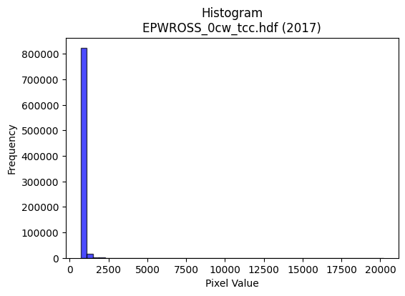
2017 | EPWROSS_0cw_tcc.hdf | epw ross | b'\x89PNG\r\n\x1a\n\x00\x00\x00\rIHDR\x00\x00\x026\x00\x00\x01\x9e\x08\x06\x00\x00\x00\x87\x11K+\x00\x00\x009tEXtSoftware\x00Matplotlib version3.9.1, https://matplotlib.org/\xd3\x19\xee!\x00\x00\x00\tpHYs\x00\x00\x0fa\x00\x00\x0fa\x01\xa8?\xa7i\x00\x00a\x1cIDATx\x9c\xed\xddy\\Te\xff?\xfe\xd7\x0c\xcb\x80\xe8\xb0) \x81\x88\xb8\xa5\xe0\x86\x81\x14h(\x89\x8a\xa5bfj\x8aJ\x9a\x86&\xe2\x96w\x85b\xde\xe1r\x9bZ\xb9\xb4(\xd8\xe2F\x9f4sG\xcc\x9d\\p\xdfHH\xc5[\x1dpcFI\x01\x99\xeb\xf7G?\xce\x97\xe3\xa0\x0c\x88\x8e\xce\xfdz>\x1e\xe7\x91s]\xefs\x9d\xf7\x99\xd1\x99w\xe7\\\xe7\x1c\x85\x10B\x80\x88\x88\x88\xc8\x0c(M\x9d\x00\x11\x11\x11QuaaCDDDf\x83\x85\r\x11\x11\x11\x99\r\x166DDDd6X\xd8\x10\x11\x11\x91\xd9`aCDDDf\x83\x85\r\x11\x11\x11\x99\r\x166DDDd6X\xd8\x10\x11\x11\x91\xd9`aCD\xcf\xa4\xfa\xf5\xebc\xf0\xe0\xc1\xa6N\x83\x88\x9e3,l\x88\xe8\xa9HNN\x86B\xa1\xc0\xa1C\x87\xca\xed\x7f\xf5\xd5W\xe1\xeb\xeb\xfbX\xdb\xd8\xb8q#\xa6N\x9d\xfaXc\x10\xd1\xf3\x8d\x85\r\x11=\x93233\xf1\xed\xb7\xdfVj\x9d\x8d\x1b7"!!\xe1\teDD\xcf\x03\x166D\xf4LR\xa9T\xb0\xb2\xb22u\x1a\x95RPP`\xea\x14\x88\xfe\xe7\xb1\xb0!\xa2g\xd2\x83sl\x8a\x8b\x8b\x91\x90\x90\x80F\x8d\x1a\xc1\xc6\xc6\x06\xce\xce\xce\x08\x0e\x0eFjj*\x00`\xf0\xe0\xc1X\xb0`\x01\x00@\xa1PHK\xa9\x82\x82\x02\x8c\x1b7\x0e\x9e\x9e\x9eP\xa9Th\xd2\xa4\t\xfe\xf3\x9f\xff@\x08!\xdb\xee\xdd\xbbw\xf1\xc1\x07\x1f\xa0v\xed\xda\xa8U\xab\x16\xdex\xe3\r\\\xbe|\x19\n\x85Bv\x9ak\xea\xd4\xa9P(\x148}\xfa4\xfa\xf7\xef\x0fGGG\x04\x07\x07\x03\x00\x8e\x1f?\x8e\xc1\x83\x07\xa3A\x83\x06\xb0\xb1\xb1\x81\x9b\x9b\x1b\x86\x0e\x1d\x8a\x1b7n\xc8\xb6U:\xc6\x9f\x7f\xfe\x89w\xdey\x07\xf6\xf6\xf6\xa8S\xa7\x0e>\xf9\xe4\x13\x08!p\xe9\xd2%\xf4\xe8\xd1\x03j\xb5\x1annn\x983gNu\xbe\xc5Df\xc9\xd2\xd4\t\x10\xd1\xff\x16\xadV\x8b\xeb\xd7\xaf\x1b\xb4\x17\x17\x17?r\xbd\xa9S\xa7"11\x11\xef\xbe\xfb.\x02\x02\x02\xa0\xd3\xe9p\xe8\xd0!\x1c>|\x18\xaf\xbd\xf6\x1a\xde{\xef=\\\xb9r\x05\xa9\xa9\xa9\xf8\xe1\x87\x1fd\xeb\n!\xf0\xc6\x1bo\xe0\xf7\xdf\x7fGtt4Z\xb5j\x85-[\xb6`\xc2\x84\t\xb8|\xf92\xe6\xce\x9d+\xc5\x0e\
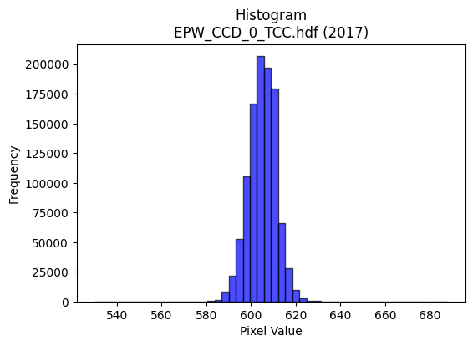
2017 | EPW_CCD_0_TCC.hdf | epw ccd | b'\x89PNG\r\n\x1a\n\x00\x00\x00\rIHDR\x00\x00\x026\x00\x00\x01\x9e\x08\x06\x00\x00\x00\x87\x11K+\x00\x00\x009tEXtSoftware\x00Matplotlib version3.9.1, https://matplotlib.org/\xd3\x19\xee!\x00\x00\x00\tpHYs\x00\x00\x0fa\x00\x00\x0fa\x01\xa8?\xa7i\x00\x00_\xf8IDATx\x9c\xed\xddy\\TU\xff\x07\xf0\xcf\xb0\x0c\x9b\x0c\x88\xc8\x96\x88\xb8/\xe0\xae\x84\xb9&\x01\xc6c\x9af\xee\xa2\xa1\xa6\x81\x1bf\xa6\x19\xae\xa5\xb9b\x89\xf2T*\x9a\x9a\xca\xf33\xf5QC\x11w\xc5\rE\\\x11\x11\xc1\x92QBd\x04e?\xbf?zq\x1f\xc7a\x17\x05\xa6\xcf\xfb\xf5\xba\xaf\x98s\xbes\xee\xf7\x0c\x08\xdf\xee=\xf7^\x99\x10B\x80\x88\x88\x88H\x0b\xe8Tu\x02DDDD\x95\x85\x85\r\x11\x11\x11i\r\x166DDD\xa45X\xd8\x10\x11\x11\x91\xd6`aCDDDZ\x83\x85\r\x11\x11\x11i\r\x166DDD\xa45X\xd8\x10\x11\x11\x91\xd6`aCDDDZ\x83\x85\r\x11UK\r\x1a4\xc0\xe8\xd1\xa3\xab:\r"\xaaaX\xd8\x10\xd1\x1b\x11\x12\x12\x02\x99L\x86\x8b\x17/\x16\xd9\xdf\xb3gO899\xbd\xd2>\x0e\x1c8\x80y\xf3\xe6\xbd\xd2\x18DT\xb3\xb1\xb0!\xa2j)66\x16?\xfd\xf4S\xb9\xdes\xe0\xc0\x01\xcc\x9f?\xff5eDD5\x01\x0b\x1b"\xaa\x96\x0c\x0c\x0c\xa0\xaf\xaf_\xd5i\x94KfffU\xa7@\xf4\x8f\xc7\xc2\x86\x88\xaa\xa5\x97\xd7\xd8\xe4\xe6\xe6b\xfe\xfc\xf9h\xd2\xa4\t\x0c\r\rQ\xa7N\x1dt\xed\xda\x15\xe1\xe1\xe1\x00\x80\xd1\xa3G#((\x08\x00 \x93\xc9\xa4\xadPff&\xa6O\x9f\x0e{{{\x18\x18\x18\xa0Y\xb3fX\xbe|9\x84\x10j\xfb}\xfe\xfc9&O\x9e\x0cKKK\x98\x9a\x9a\xe2\x83\x0f>\xc0\x9f\x7f\xfe\t\x99L\xa6v\x9ak\xde\xbcy\x90\xc9d\xb8q\xe3\x06\x86\r\x1b\x86\xda\xb5k\xa3k\xd7\xae\x00\x80\x98\x98\x18\x8c\x1e=\x1a\r\x1b6\x84\xa1\xa1!lll\xf0\xc9\'\x9f 55Um_\x85c\xdc\xbe}\x1b#F\x8c\x80\x99\x99\x19\xea\xd6\xad\x8b\xaf\xbf\xfe\x1aB\x08\xdc\xbf\x7f\x1f\xfd\xfa\xf5\x83B\xa1\x80\x8d\x8d\rV\xacXQ\x99\x1f1\x91V\xd2\xab\xea\x04\x88\xe8\x9f%==\x1d\x7f\xfd\xf5\x97F{nnn\x89\xef\x9b7o\x1e\x16/^\x8c\xb1c\xc7\xa2s\xe7\xceP\xa9T\xb8x\xf1".]\xba\x84\xf7\xde{\x0f\x9f~\xfa)\x1e<x\x80\xf0\xf0p\xfc\xf2\xcb/j\xef\x15B\xe0\x83\x0f>\xc0\xd1\xa3G\xe1\xe3\xe3\x83\xb6m\xdb\xe2\xe0\xc1\x83\x981c\x06\xfe\xfc\xf3O\xacZ\xb5J\x8a\x1d=z4v\xee\xdc\x89\x91#G\xe2\
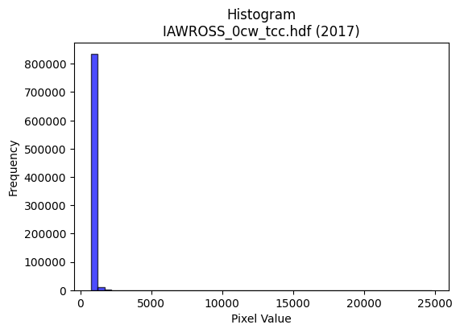
2017 | IAWROSS_0cw_tcc.hdf | iaw ross | b'\x89PNG\r\n\x1a\n\x00\x00\x00\rIHDR\x00\x00\x02;\x00\x00\x01\x9e\x08\x06\x00\x00\x00r\xef\xc0\x9b\x00\x00\x009tEXtSoftware\x00Matplotlib version3.9.1, https://matplotlib.org/\xd3\x19\xee!\x00\x00\x00\tpHYs\x00\x00\x0fa\x00\x00\x0fa\x01\xa8?\xa7i\x00\x00^FIDATx\x9c\xed\xddy\\Te\xfb?\xf0\xcf\xb0\xcc\xb0\xe8\xb0(0\x92\x88\x88[\x82+*Rj\x92\xe4hh\x99d\xa8\xa4\xa8\xa4ih*\xa5\xe5\x93\xa1\xb6\x88i&\x9a[=\xa5\x94\x8f+\xcfcV.\x18\xe1\x96\x8a\x1b\xee\x1b\n\x99\x98:\xe0\xc6\x0c\x92\xb2\xcd\xfd\xfb\xc3\x1f\xe7\xcbqP\x16Qp\xfc\xbc_\xaf\xf3\x8a\xb9\xef\xeb\xdc\xe7\x9a\x1b\x9a\xb9<\xabB\x08!@DDDd\xa6,\xaa;\x01"""\xa2G\x89\xc5\x0e\x11\x11\x11\x995\x16;DDDd\xd6X\xec\x10\x11\x11\x91Yc\xb1CDDDf\x8d\xc5\x0e\x11\x11\x11\x995\x16;DDDd\xd6X\xec\x10\x11\x11\x91Yc\xb1CDDDf\x8d\xc5\x0e\x11\xd5H\r\x1b6\xc4\xd0\xa1C\xab;\r"2\x03,v\x88\xe8\xb1\x88\x8b\x8b\x83B\xa1\xc0\xc1\x83\x07K\xed\xef\xd6\xad\x1b|}}\x1fj\x1b\x9b6m\xc2\xb4i\xd3\x1ej\x0c"2?,v\x88\xa8FJMM\xc5\xbf\xff\xfd\xef\n\xad\xb3i\xd3&L\x9f>\xfd\x11eDDO*\x16;DT#\xa9T*X[[Ww\x1a\x15\x92\x9b\x9b[\xdd)\x10Q)X\xec\x10Q\x8dt\xef9;\x05\x05\x05\x98>}:\x9a4i\x02\x1b\x1b\x1b\xd4\xa9S\x07\x9d;wFbb"\x00`\xe8\xd0\xa1X\xb8p!\x00@\xa1PHK\xb1\xdc\xdc\\\xbc\xf7\xde{\xf0\xf0\xf0\x80J\xa5B\xb3f\xcd\xf0\xe5\x97_B\x08!\xdb\xee\xed\xdb\xb7\xf1\xee\xbb\xef\xa2n\xdd\xba\xa8]\xbb6^y\xe5\x15\\\xbat\t\n\x85Bv\x88l\xda\xb4iP(\x148u\xea\x14\x06\r\x1a\x04\'\'\'t\xee\xdc\x19\x00p\xec\xd81\x0c\x1d:\x14\x8d\x1a5\x82\x8d\x8d\r4\x1a\r\x86\x0f\x1f\x8e\xeb\xd7\xaf\xcb\xb6U<\xc6\xd9\xb3g\xf1\xe6\x9bo\xc2\xc1\xc1\x01...\xf8\xf8\xe3\x8f!\x84\xc0\xc5\x8b\x17\xf1\xea\xab\xafB\xadVC\xa3\xd1`\xce\x9c9U9\xc5DO\r\xab\xeaN\x80\x88\x9e.z\xbd\x1e\xd7\xae]3i/((x\xe0z\xd3\xa6MCLL\x0c\xdez\xeb-t\xec\xd8\x11\x06\x83\x01\x07\x0f\x1e\xc4\xa1C\x87\xf0\xd2K/\xe1\xed\xb7\xdf\xc6\xe5\xcb\x97\x91\x98\x98\x88\xe5\xcb\x97\xcb\xd6\x15B\xe0\x95W^\xc1\xb6m\xdb\x10\x11\x11\x816m\xda`\xcb\x96-\x988q".]\xba\x84\xb9s\xe7J\xb1C\x87\x0e\xc5\xda\xb5k1x\xf0`t\xea\xd4\t;v\xec@pp\xf0}\xf3\xea\xdf\xbf?\x9a4i\x82
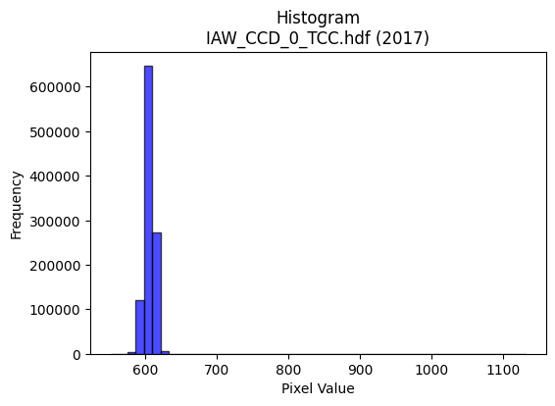
2017 | IAW_CCD_0_TCC.hdf | iaw ccd | b'\x89PNG\r\n\x1a\n\x00\x00\x00\rIHDR\x00\x00\x026\x00\x00\x01\x9e\x08\x06\x00\x00\x00\x87\x11K+\x00\x00\x009tEXtSoftware\x00Matplotlib version3.9.1, https://matplotlib.org/\xd3\x19\xee!\x00\x00\x00\tpHYs\x00\x00\x0fa\x00\x00\x0fa\x01\xa8?\xa7i\x00\x00R%IDATx\x9c\xed\xddyXTe\xff\x06\xf0{XfXt@Q\x18I\xc4}\xc5\xddD\\*\x93D%\xd34s\x17\x143}qAL\xcd\xf4\xc5=L\xd3\xb4\xd7\xad\xb4\xc0}\xa1\xcc\xcc\x05%\xdcR\xc9\x05\xc5=\x14\\p\x01D\x14\x06P\xd9\xe6\xf9\xfd\xd1\xc5\xf99\x0e\xca\x80\xe8\xe8\xf1\xfe\\\xd7\xb9j\xce\xf3\x9d\xe7|\xe7@\xcc\xdd\x99s\xce(\x84\x10\x02DDDD2`f\xea\x06\x88\x88\x88\x88J\x0b\x83\r\x11\x11\x11\xc9\x06\x83\r\x11\x11\x11\xc9\x06\x83\r\x11\x11\x11\xc9\x06\x83\r\x11\x11\x11\xc9\x06\x83\r\x11\x11\x11\xc9\x06\x83\r\x11\x11\x11\xc9\x06\x83\r\x11\x11\x11\xc9\x06\x83\r\x11\x11\x11\xc9\x06\x83\r\x11\xbd\x92\xaaV\xad\n___S\xb7AD\xaf\x19\x06\x1b"z)BCC\xa1P(p\xe2\xc4\x89B\xc7\xdf{\xef=\xb8\xb9\xb9=\xd76v\xee\xdc\x89i\xd3\xa6=\xd7\x1cD\xf4zc\xb0!\xa2WRll,V\xacXQ\xac\xe7\xec\xdc\xb9\x13\xd3\xa7O\x7fA\x1d\x11\xd1\xeb\x80\xc1\x86\x88^I*\x95\n\x96\x96\x96\xa6n\xa3X\xb2\xb2\xb2L\xdd\x02\xd1\x1b\x8f\xc1\x86\x88^IO\x9ec\x93\x9b\x9b\x8b\xe9\xd3\xa7\xa3V\xadZ\xb0\xb2\xb2\x82\x83\x83\x03\xda\xb6m\x8b\x88\x88\x08\x00\x80\xaf\xaf/\x96,Y\x02\x00P(\x14\xd2R ++\x0b\xe3\xc6\x8d\x83\x8b\x8b\x0bT*\x15\xea\xd4\xa9\x83o\xbf\xfd\x16B\x08\xbd\xed>|\xf8\x10\xa3G\x8fF\x85\n\x15P\xb6lY|\xf4\xd1G\xb8u\xeb\x16\x14\n\x85\xde\xc7\\\xd3\xa6M\x83B\xa1\xc0\x85\x0b\x17\xd0\xaf_?\x94+W\x0em\xdb\xb6\x05\x00\x9c9s\x06\xbe\xbe\xbe\xa8^\xbd:\xac\xac\xac\xa0\xd1h0d\xc8\x10\xa4\xa6\xa6\xeam\xab`\x8eK\x97.a\xc0\x80\x01\xb0\xb3\xb3C\xc5\x8a\x15\xf1\xdf\xff\xfe\x17B\x08\xdc\xb8q\x03\xdd\xbau\x83Z\xad\x86F\xa3\xc1\xfc\xf9\xf3Ks\x17\x13\xc9\x92\x85\xa9\x1b \xa27Kzz:\xee\xde\xbdk\xb0>77\xf7\x99\xcf\x9b6m\x1a\x82\x83\x831t\xe8P\xb4l\xd9\x12Z\xad\x16\'N\x9c\xc0\xc9\x93\'\xf1\xc1\x07\x1f\xe0\xf3\xcf?\xc7\xed\xdb\xb7\x11\x11\x11\x815k\xd6\xe8=W\x08\x81\x8f>\xfa\x08\xfb\xf6\xed\x83\x9f\x9f\x1f\x9a4i\x82\xdd\xbbwc\xfc\xf
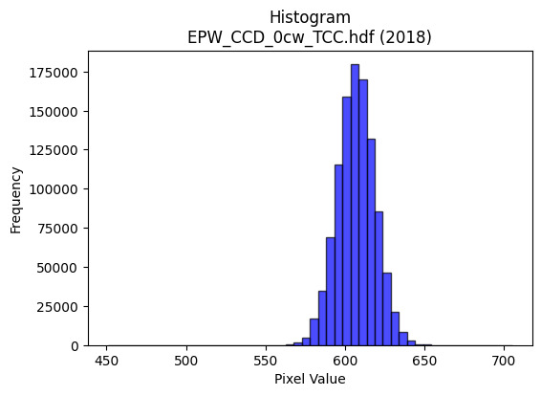
2018 | EPW_CCD_0cw_TCC.hdf | epw ccd | b'\x89PNG\r\n\x1a\n\x00\x00\x00\rIHDR\x00\x00\x026\x00\x00\x01\x9e\x08\x06\x00\x00\x00\x87\x11K+\x00\x00\x009tEXtSoftware\x00Matplotlib version3.9.1, https://matplotlib.org/\xd3\x19\xee!\x00\x00\x00\tpHYs\x00\x00\x0fa\x00\x00\x0fa\x01\xa8?\xa7i\x00\x00[\xc8IDATx\x9c\xed\xdd\x7f\\\xcd\xf7\xff?\xfe\xdb\xa9\x9c\xd3\x0f*\x95:5I\x88P~O\x8bB\xd3*\x9a1\xe6\xed\xb7\x10\xc6\xe4W~\x8d\x19\xc2\xc6\x98\x9fc\xccL1\x8c\xb5\xcf^\xe6\xe5G$\xf3;!\x9a_\x13B\xb5)\x928\n\xfd||\xff\xf0\xed\xf9r\x9c~K?\x8e\xdb\xf5ry^\xe6<\x1e\xf7\xf3<\x8f\xf3pV7\xcf\xf3x>\x9f2!\x84\x00\x11\x11\x11\x91\x16\xd0\xa9\xec\x01\x10\x11\x11\x11\x95\x17\x06\x1b"""\xd2\x1a\x0c6DDD\xa45\x18l\x88\x88\x88Hk0\xd8\x10\x11\x11\x91\xd6`\xb0!"""\xad\xc1`CDDDZ\x83\xc1\x86\x88\x88\x88\xb4\x06\x83\r\x11\x11\x11i\r\x06\x1b"\xaa\x92\xea\xd7\xaf\x8fa\xc3\x86U\xf60\x88\xa8\x9aa\xb0!\xa2\n\x11\x12\x12\x02\x99L\x86s\xe7\xce\x15\xd8\xdf\xa5K\x17899\xbd\xd6k\xec\xdb\xb7\x0f\xf3\xe6\xcd{\xad}\x10Q\xf5\xc6`CDURll,~\xfc\xf1\xc7R=g\xdf\xbe}\x08\n\nzC#"\xa2\xea\x80\xc1\x86\x88\xaa$\x85B\x81\x1a5jT\xf60J%##\xa3\xb2\x87@\xf4\xd6c\xb0!\xa2*\xe9\xd556\xd9\xd9\xd9\x08\n\n\x82\x83\x83\x03\xf4\xf5\xf5ann\x0e777\x84\x87\x87\x03\x00\x86\r\x1b\x86\xb5k\xd7\x02\x00d2\x99\xb4\xe5\xcb\xc8\xc8\xc0\x94)S`kk\x0b\x85B\x81&M\x9a\xe0\xdbo\xbf\x85\x10B\xedu\x9f={\x86\t\x13&\xc0\xc2\xc2\x02\xb5j\xd5\xc2G\x1f}\x84\x7f\xff\xfd\x172\x99L\xedk\xaey\xf3\xe6A&\x93\xe1\xea\xd5\xab\x188p j\xd7\xae\r777\x00\xc0\xc5\x8b\x171l\xd804h\xd0\x00\xfa\xfa\xfaP*\x95\x181b\x04RSS\xd5^+\x7f\x1f\xd7\xaf_\xc7\xe0\xc1\x83abb\x82:u\xea\xe0\xcb/\xbf\x84\x10\x02\x89\x89\x89\xe8\xd9\xb3\'\x8c\x8d\x8d\xa1T*\xb1l\xd9\xb2\xf2\x9cb"\xad\xa4W\xd9\x03 \xa2\xb7\xcb\xe3\xc7\x8f\xf1\xe0\xc1\x03\x8d\xf6\xec\xec\xec"\x9f7o\xde<,Z\xb4\x08#G\x8eD\xfb\xf6\xed\xa1R\xa9p\xee\xdc9\x9c?\x7f\x1e\x1f|\xf0\x01>\xfd\xf4S\xdc\xbd{\x17\xe1\xe1\xe1\xf8\xf9\xe7\x9f\xd5\x9e+\x84\xc0G\x1f}\x84?\xff\xfc\x13\xfe\xfe\xfeh\xd5\xaa\x15\x0e\x1c8\x80i\xd3\xa6\xe1\xdf\x7f\xff\xc5\x8a\x15+\xa4\xdaa\xc3\x86\xe1\xd7_\x7f\x

2018 | EPWross_tcc_532cw.hdf | epw ross | b'\x89PNG\r\n\x1a\n\x00\x00\x00\rIHDR\x00\x00\x026\x00\x00\x01\x9e\x08\x06\x00\x00\x00\x87\x11K+\x00\x00\x009tEXtSoftware\x00Matplotlib version3.9.1, https://matplotlib.org/\xd3\x19\xee!\x00\x00\x00\tpHYs\x00\x00\x0fa\x00\x00\x0fa\x01\xa8?\xa7i\x00\x00^\xf4IDATx\x9c\xed\xddy|Lg\xfb?\xf0\xcf$2\x93\x08\x93E$\x91\n"\x88%\xd6\xa8\x88\x8a6\x95\x1a\x84\xda\x1e\xb5\xa4\x04Ai(b)\xad\xc6Rm\x94\xaa\xa5\xb6n\x12]ly\x9eR\xb5G\xec\xa4H\xec[H\x8a(&\xb1e&\t\xb2\xde\xbf?\xfcr\xbe\x8e\t\x19\x11\x86\xe9\xe7\xfdz\x9dW\xcd}_\xe7>\xd7\xdc\x99d\xae\x9es\x9f\x19\x85\x10B\x80\x88\x88\x88\xc8\x0cX\x98:\x01"""\xa2\xb2\xc2\xc2\x86\x88\x88\x88\xcc\x06\x0b\x1b"""2\x1b,l\x88\x88\x88\xc8l\xb0\xb0!"""\xb3\xc1\xc2\x86\x88\x88\x88\xcc\x06\x0b\x1b"""2\x1b,l\x88\x88\x88\xc8l\xb0\xb0!"""\xb3\xc1\xc2\x86\x88^J5j\xd4\xc0\x80\x01\x03L\x9d\x06\x11\xbdbX\xd8\x10\xd1\x0b\x11\x1d\x1d\r\x85B\x81\x84\x84\x84b\xfb\xdfz\xeb-x{{?\xd316m\xda\x84\xa9S\xa7>\xd3\x18D\xf4jcaCD/\xa5\xa4\xa4$\xfc\xf0\xc3\x0fO\xb5\xcf\xa6M\x9b0m\xda\xb4\xe7\x94\x11\x11\xbd\nX\xd8\x10\xd1KI\xa5R\xc1\xca\xca\xca\xd4i<\x95\xec\xeclS\xa7@\xf4\xaf\xc7\xc2\x86\x88^J\x8f\xae\xb1\xc9\xcb\xcb\xc3\xb4i\xd3P\xbbvmX[[\xa3R\xa5Jh\xdd\xba5bcc\x01\x00\x03\x06\x0c\xc0\xa2E\x8b\x00\x00\n\x85B\xda\x8adggc\xec\xd8\xb1pww\x87J\xa5\x82\x97\x97\x17\xbe\xfe\xfak\x08!d\xc7\xbdw\xef\x1e>\xfa\xe8#899\xa1b\xc5\x8ax\xf7\xddwq\xf5\xeaU(\x14\n\xd9e\xae\xa9S\xa7B\xa1P\xe0\xcc\x993\xe8\xdb\xb7/\x1c\x1c\x1c\xd0\xbauk\x00\xc0\x89\x13\'0`\xc0\x00\xd4\xacY\x13\xd6\xd6\xd6puu\xc5\xa0A\x83p\xeb\xd6-\xd9\xb1\x8a\xc68\x7f\xfe<\xde\x7f\xff}\xd8\xd9\xd9\xa1r\xe5\xca\xf8\xec\xb3\xcf \x84\xc0\x95+W\xd0\xa5K\x17\xa8\xd5j\xb8\xba\xbab\xce\x9c9e9\xc5Df\xa9\x9c\xa9\x13 \xa2\x7f\x17\x9dN\x87\x9b7o\x1a\xb4\xe7\xe5\xe5=q\xbf\xa9S\xa7"22\x12\x83\x07\x0fF\x8b\x16-\xa0\xd7\xeb\x91\x90\x90\x80#G\x8e\xe0\x9dw\xde\xc1\x07\x1f|\x80k\xd7\xae!66\x16\xbf\xfc\xf2\x8bl_!\x04\xde}\xf7]\xec\xdc\xb9\x13\xa1\xa1\xa1h\xd2\xa4\t\xb6n\xdd\x8a\xf1\xe3\xc7\xe3\xea\xd5\xab\x98;w\xae\x14;`\xc0\x00\xacY\xb3\x06\
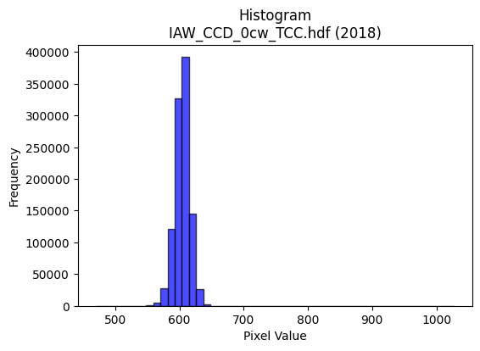
2018 | IAW_CCD_0cw_TCC.hdf | iaw ccd | b'\x89PNG\r\n\x1a\n\x00\x00\x00\rIHDR\x00\x00\x026\x00\x00\x01\x9e\x08\x06\x00\x00\x00\x87\x11K+\x00\x00\x009tEXtSoftware\x00Matplotlib version3.9.1, https://matplotlib.org/\xd3\x19\xee!\x00\x00\x00\tpHYs\x00\x00\x0fa\x00\x00\x0fa\x01\xa8?\xa7i\x00\x00_\xccIDATx\x9c\xed\xddy\\\x94\xe5\xfa?\xf0\xcf\xb0\xcc\xb09 \x89\xb8/\x04j\xa2\xe2\x98k\x92\xa8d\x9adn)*\xea\xd1\xd0DL\x8d\xf2\xe0Vi\x9a[\xc7\x85\xd2\x04+\x11\xe5|\xcd\xca\x05D\xdc\x95\\P\xdc%\xc5\x05M\x06\x11\x85AT\xd6\xfb\xf7G?\x9e\xe3\x08\xe2\x80\xe8\xe0\xf4y\xbf^\xcf\xeb4\xf7}=\xf7s=\xb7\xe3\x99\xcbg\x95\t!\x04\x88\x88\x88\x88\x0c\x80\x91\xbe\x13 """\xaa*,l\x88\x88\x88\xc8`\xb0\xb0!"""\x83\xc1\xc2\x86\x88\x88\x88\x0c\x06\x0b\x1b"""2\x18,l\x88\x88\x88\xc8`\xb0\xb0!"""\x83\xc1\xc2\x86\x88\x88\x88\x0c\x06\x0b\x1b"""2\x18,l\x88\xa8Z\xaaW\xaf\x1eF\x8c\x18\xa1\xef4\x88\xe8\x15\xc3\xc2\x86\x88^\x8a\x88\x88\x08\xc8d2\x1c?~\xbc\xcc\xfe\xae]\xbb\xc2\xdd\xdd\xfd\xb9\xb6\xb1}\xfbv\xcc\x9a5\xeb\xb9\xc6 \xa2W\x1b\x0b\x1b"\xaa\x96\x92\x93\x93\xb1z\xf5\xea\n\xad\xb3}\xfbv\xcc\x9e=\xfb\x05eDD\xaf\x02\x166DT-)\x14\n\x98\x9a\x9a\xea;\x8d\n\xc9\xcd\xcd\xd5w\nD\xffx,l\x88\xa8Zz\xf2\x1a\x9b\x82\x82\x02\xcc\x9e=\x1b\x8d\x1b7\x86\x99\x99\x19\xec\xec\xec\xd0\xb1cG\xc4\xc5\xc5\x01\x00F\x8c\x18\x81\x15+V\x00\x00d2\x99\xb4\x94\xc8\xcd\xcd\xc5\x94)S\xe0\xe2\xe2\x02\x85B\x81\xa6M\x9b\xe2\x9bo\xbe\x81\x10Bk\xbb\x0f\x1f>\xc4\xc7\x1f\x7f\x0c{{{\xd4\xa8Q\x03\xef\xbe\xfb.\xfe\xfa\xeb/\xc8d2\xad\xd3\\\xb3f\xcd\x82L&\xc3\xf9\xf3\xe71d\xc8\x10\xd4\xacY\x13\x1d;v\x04\x00\x9c>}\x1a#F\x8c@\x83\x06\r`ff\x06\'\'\'\x8c\x1a5\n\x99\x99\x99Z\xdb*\x19\xe3\xcf?\xff\xc4\x87\x1f~\x08kkk\xd4\xaaU\x0b\xff\xfe\xf7\xbf!\x84\xc0\x8d\x1b7\xd0\xb7o_(\x95J899a\xd1\xa2EU9\xc5D\x06\xc9D\xdf\t\x10\xd1?Kvv6\xee\xdc\xb9S\xaa\xbd\xa0\xa0\xa0\xdc\xf5f\xcd\x9a\x85y\xf3\xe6a\xf4\xe8\xd1h\xd7\xae\x1d4\x1a\r\x8e\x1f?\x8e\x13\'N\xe0\xed\xb7\xdf\xc6\xbf\xfe\xf5/\xdc\xbau\x0bqqq\xf8\xe9\xa7\x9f\xb4\xd6\x15B\xe0\xddw\xdf\xc5\x9e={\x10\x10\x10\x80V\xadZ!66\x16S\xa7N\xc5_\x7f\xfd\x85%K\x
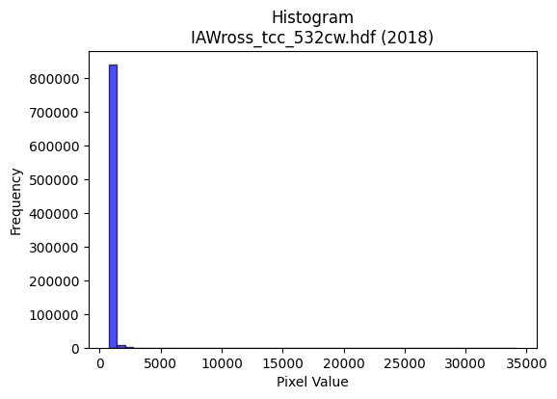
2018 | IAWross_tcc_532cw.hdf | iaw ross | b'\x89PNG\r\n\x1a\n\x00\x00\x00\rIHDR\x00\x00\x02B\x00\x00\x01\x9e\x08\x06\x00\x00\x00x\xb3n\xc9\x00\x00\x009tEXtSoftware\x00Matplotlib version3.9.1, https://matplotlib.org/\xd3\x19\xee!\x00\x00\x00\tpHYs\x00\x00\x0fa\x00\x00\x0fa\x01\xa8?\xa7i\x00\x00`uIDATx\x9c\xed\xddyXTe\xfb\x07\xf0\xef\x80\xcc\x80\xe8\xb0\xa80\x92\x8a\xb8a\xb8\x0b\x8a\x98Z$:&\x96[\xee)*\xee\xe0FiY\x86K\xbdQ\x9a\xa9\xa5`\xe5\xab\xb4\xb8\xd2kf\xee\x88\xbb\x92\x0b\xeeh$hb\xea\xe0\xca\x8c\xa0\xb2\xcd\xf3\xfb\xc3\x8b\xf3\xe38(K\xc8\xe2|?\xd7u\xae\xd7y\x9e\xfb<\xe7~f\xe6e\xee\xce\xaa\x10B\x08\x10\x11\x11\x11\x99!\x8b\xb2N\x80\x88\x88\x88\xa8\xac\xb0\x10""""\xb3\xc5B\x88\x88\x88\x88\xcc\x16\x0b!"""2[,\x84\x88\x88\x88\xc8l\xb1\x10""""\xb3\xc5B\x88\x88\x88\x88\xcc\x16\x0b!"""2[,\x84\x88\x88\x88\xc8l\xb1\x10"\xa2r\xa9n\xdd\xba\x18>|xY\xa7AD/8\x16BDT*"##\xa1P(p\xfc\xf8\xf1|\xfb_{\xed54m\xda\xf4_mc\xeb\xd6\xad\x98={\xf6\xbf\x1a\x83\x88\xcc\x0b\x0b!"*\x97\x12\x12\x12\xf0\xfd\xf7\xdf\x17i\x9d\xad[\xb7b\xce\x9c9\xcf)#"z\x11\xb1\x10"\xa2rI\xa5R\xc1\xca\xca\xaa\xac\xd3(\x92\xf4\xf4\xf4\xb2N\x81\x88\x8a\x88\x85\x10\x11\x95KO\x9e#\x94\x95\x95\x859s\xe6\xa0a\xc3\x86\xb0\xb6\xb6F\xb5j\xd5\xd0\xa1C\x07DGG\x03\x00\x86\x0f\x1f\x8e\xa5K\x97\x02\x00\x14\n\x85\xb4\xe4JOO\xc7\xbb\xef\xbe\x8b\xda\xb5kC\xa5R\xc1\xdd\xdd\x1d_~\xf9%\x84\x10\xb2\xed>|\xf8\x10\x93&MB\xf5\xea\xd5Q\xb5jU\xbc\xf5\xd6[\xb8v\xed\x1a\x14\n\x85\xec\xb0\xdb\xec\xd9\xb3\xa1P(p\xfe\xfcy\x0c\x1e<\x18\x0e\x0e\x0e\xe8\xd0\xa1\x03\x00\xe0\xcc\x993\x18>|8\xea\xd5\xab\x07kkkh4\x1a\x8c\x1c9\x12w\xee\xdc\x91m+w\x8c\xbf\xfe\xfa\x0b\xef\xbc\xf3\x0e\xec\xec\xecP\xa3F\r|\xfc\xf1\xc7\x10B\xe0\xea\xd5\xab\xe8\xd9\xb3\'\xd4j54\x1a\r\x16,XP\x92o1\x11\x01\xa8T\xd6\t\x10\x91y\xd1\xeb\xf5\xb8}\xfb\xb6I{VV\xd63\xd7\x9b={6\xc2\xc2\xc20j\xd4(\xb4m\xdb\x16\x06\x83\x01\xc7\x8f\x1f\xc7\x89\x13\'\xd0\xa5K\x17\x8c\x1d;\x16\xd7\xaf_Gtt4~\xfa\xe9\'\xd9\xbaB\x08\xbc\xf5\xd6[\xd8\xb3g\x0f\x02\x03\x03\xd1\xb2eK\xec\xd8\xb1\x03\xd3\xa6M\xc3\xb5k\xd7\xb0p\xe1B)v\xf8\xf0\xe1X\xbf~=\x86\x0
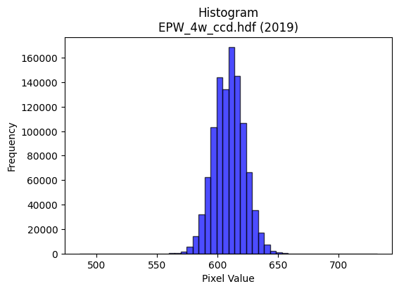
2019 | EPW_4w_ccd.hdf | epw ccd | b'\x89PNG\r\n\x1a\n\x00\x00\x00\rIHDR\x00\x00\x027\x00\x00\x01\x9e\x08\x06\x00\x00\x00h\xd3 \x15\x00\x00\x009tEXtSoftware\x00Matplotlib version3.9.1, https://matplotlib.org/\xd3\x19\xee!\x00\x00\x00\tpHYs\x00\x00\x0fa\x00\x00\x0fa\x01\xa8?\xa7i\x00\x00\\\xccIDATx\x9c\xed\xdd{\\\x8f\xf7\xff?\xf0\xc7\xbb\xf2~\x97x\x97\xce\x9a$\xe4\x98\xb3I\xc4\x1c\x9a\xd0LXsh\x84\xa6\x0f+C\xe6\xb4\x11bC\x0e\xcb\xa1i\xf6\xa1\xd84\xe6\xf3\xb1fC$\xcc)Q\x98\xd3\xe4\x94\xea\x83\x0e\xeb\xf4V\xe8x\xfd\xfe\xf0\xeb\xfaz{\xbfK%\x95\xb7\xc7\xfdv\xbbn\x9f\xbd_\xaf\xe7u]\xaf\xf7\xb5>\xf5\xd8u\xbd\xae\xeb\x92\x08\x82 \x80\x88\x88\x88HCh\xd5\xf6\x00\x88\x88\x88\x88\xaa\x13\xc3\r\x11\x11\x11i\x14\x86\x1b"""\xd2(\x0c7DDD\xa4Q\x18n\x88\x88\x88H\xa30\xdc\x10\x11\x11\x91Fa\xb8!"""\x8d\xc2pCDDD\x1a\x85\xe1\x86\x88\x88\x884\n\xc3\r\x11\xd5I\xcd\x9a5\xc3\xc4\x89\x13k{\x18D\xf4\x06b\xb8!\xa2\x1a\x11\x1a\x1a\n\x89D\x82\xd8\xd8X\xb5\xfd\xfd\xfa\xf5\x83\x9d\x9d\xdd+\xed\xe3\xc0\x81\x03X\xb2d\xc9+m\x83\x88\xde|\x0c7DT\'\xc5\xc7\xc7\xe3\x87\x1f~\xa8\xd4:\x07\x0e\x1c\xc0\xd2\xa5K_\xd3\x88\x88\xe8M\xc1pCDu\x92L&C\xbdz\xf5j{\x18\x95\x92\x97\x97W\xdbC "0\xdc\x10Q\x1d\xf5\xe2\x9c\x9b\xc2\xc2B,]\xba\x14\xb6\xb6\xb6\xd0\xd5\xd5\x85\xb1\xb11\x1c\x1d\x1d\x11\x19\x19\t\x00\x988q"\x82\x82\x82\x00\x00\x12\x89D\\J\xe5\xe5\xe5a\xf6\xec\xd9\xb0\xb2\xb2\x82L&C\xeb\xd6\xad\xb1f\xcd\x1a\x08\x82\xa0\xb4\xdf\'O\x9e\xe0\xf3\xcf?\x87\x89\x89\t\x1a6l\x88\x0f?\xfc\x10\xf7\xef\xdf\x87D"Q\xba\xe4\xb5d\xc9\x12H$\x12\\\xbf~\x1d\xe3\xc6\x8dC\xa3F\x8d\xe0\xe8\xe8\x08\x00\xb8|\xf92&N\x9c\x88\xe6\xcd\x9bCWW\x17\x16\x16\x16\x98<y2222\x94\xf6U\xba\x8d\x9b7o\xe2\x93O>\x81\x81\x81\x01LMM\xb1h\xd1"\x08\x82\x80\xe4\xe4d\x0c\x1f>\x1cr\xb9\x1c\x16\x16\x16X\xbbvmu\x1eb"\x8d\xa5S\xdb\x03 \xa2\xb7KNN\x0e\xfe\xf9\xe7\x1f\x95\xf6\xc2\xc2\xc2r\xd7[\xb2d\tV\xacX\x81O?\xfd\x14=z\xf4\x80B\xa1@ll,.\\\xb8\x80\xf7\xdf\x7f\x1f\xff\xfa\xd7\xbf\xf0\xe0\xc1\x03DFF\xe2\xc7\x1f\x7fTZW\x10\x04|\xf8\xe1\x878v\xec\x18<==\xd1\xb9sg\x1c:t\x08s\xe6\xcc\xc1\xfd\xfb\xf7\xf1\xed

2019 | EPW_ROSS_cw263p25nm.hdf | epw ross | b'\x89PNG\r\n\x1a\n\x00\x00\x00\rIHDR\x00\x00\x026\x00\x00\x01\x9e\x08\x06\x00\x00\x00\x87\x11K+\x00\x00\x009tEXtSoftware\x00Matplotlib version3.9.1, https://matplotlib.org/\xd3\x19\xee!\x00\x00\x00\tpHYs\x00\x00\x0fa\x00\x00\x0fa\x01\xa8?\xa7i\x00\x00bbIDATx\x9c\xed\xddy|Lg\xfb?\xf0\xcfd\x99\xc9\xc2d\x93E*"\xd6\x94\xc4\x16\x15Q\xb4\xa9T\x10J\xa9\x86\x06AJi(\xa2\xb4Z\xb5U\x1bK)\xad\xb5\x8f\x12]ly\x9e\x96\xd6\x12\xd2\xd8\x8a\xd4\x12\xd4\x1e\x12K\x14\x93\xc4\x92\x0c!\xeb\xdc\xbf?\xfcr\xbe9&d\x12ab\xfay\xbf^\xf3\xaa\xb9\xef\xeb\xdc\xe7\x9a\xdb\x98\xb9z\xce}\xce(\x84\x10\x02DDDD&\xc0\xcc\xd8\t\x10\x11\x11\x11U\x16\x166DDDd2X\xd8\x10\x11\x11\x91\xc9`aCDDD&\x83\x85\r\x11\x11\x11\x99\x0c\x166DDDd2X\xd8\x10\x11\x11\x91\xc9`aCDDD&\x83\x85\r\x11\x11\x11\x99\x0c\x166DT%\xd5\xa9S\x07\x83\x06\r2v\x1aD\xf4\x9caaCD\xcfDLL\x0c\x14\n\x05\x0e\x1f>\\j\xff\xab\xaf\xbe\n\x1f\x1f\x9f\'\xda\xc7\x96-[0u\xea\xd4\'\x1a\x83\x88\x9eo,l\x88\xa8JJNN\xc6\x7f\xfe\xf3\x9frm\xb3e\xcb\x16L\x9b6\xed)eDD\xcf\x03\x166DT%\xa9T*XZZ\x1a;\x8dr\xc9\xc9\xc91v\nD\xffz,l\x88\xa8Jzx\x8dMAA\x01\xa6M\x9b\x86\x06\r\x1a\xc0\xca\xca\nNNNh\xd7\xae\x1d\xe2\xe3\xe3\x01\x00\x83\x06\r\xc2\xa2E\x8b\x00\x00\n\x85Bz\x14\xcb\xc9\xc9\xc1\xb8q\xe3\xe0\xe1\xe1\x01\x95J\x85F\x8d\x1a\xe1\xab\xaf\xbe\x82\x10B\xb6\xdf\xfb\xf7\xef\xe3\x83\x0f>@\x8d\x1a5P\xbdzu\xbc\xf1\xc6\x1b\xb8z\xf5*\x14\n\x85\xec4\xd7\xd4\xa9S\xa1P(p\xfa\xf4i\xbc\xf3\xce;ppp@\xbbv\xed\x00\x00\xc7\x8f\x1f\xc7\xa0A\x83P\xb7n]XYY\xc1\xcd\xcd\rC\x86\x0c\xc1\xcd\x9b7e\xfb*\x1e\xe3\xdc\xb9s\xe8\xdf\xbf?\xec\xec\xec\xe0\xec\xec\x8c\xcf>\xfb\x0cB\x08\\\xb9r\x05=z\xf4\x80Z\xad\x86\x9b\x9b\x1b\xe6\xce\x9d[\x99SLd\x92,\x8c\x9d\x00\x11\xfd\xbbdgg\xe3\xc6\x8d\x1bz\xed\x05\x05\x05\x8f\xddn\xea\xd4\xa9\x88\x8e\x8e\xc6\xbb\xef\xbe\x8b\xd6\xad[C\xab\xd5\xe2\xf0\xe1\xc38r\xe4\x08^\x7f\xfdu\xbc\xf7\xde{\xb8v\xed\x1a\xe2\xe3\xe3\xf1\xe3\x8f?\xca\xb6\x15B\xe0\x8d7\xde\xc0\xce\x9d;\x11\x11\x11\x81\xe6\xcd\x9bc\xdb\xb6m\x18?~<\xae^\xbd\x8a\xaf\xbf\xfeZ\x8a\x1d4h\x10\xd6\xaf_\x8f\x01\x03
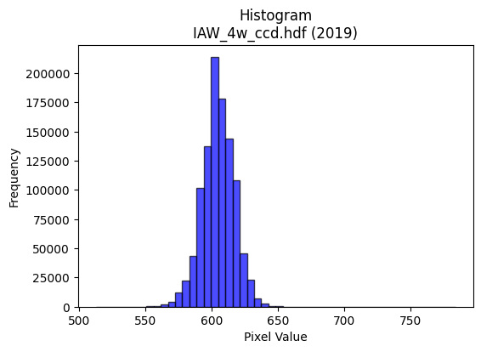
2019 | IAW_4w_ccd.hdf | iaw ccd | b'\x89PNG\r\n\x1a\n\x00\x00\x00\rIHDR\x00\x00\x026\x00\x00\x01\x9e\x08\x06\x00\x00\x00\x87\x11K+\x00\x00\x009tEXtSoftware\x00Matplotlib version3.9.1, https://matplotlib.org/\xd3\x19\xee!\x00\x00\x00\tpHYs\x00\x00\x0fa\x00\x00\x0fa\x01\xa8?\xa7i\x00\x00[(IDATx\x9c\xed\xdd}\\N\xf7\xff\x07\xf0\xd7U\\W7\xeb\x86\xee\xae\xfaJ\x920\n\xc3\xb46L\xd3J\xfan\xc2\xcc\xed\x84\xc6X\x192\xccf)\xec\xcb2\xc4\x98v\xa7\x18\x8d\xd9o\xb3}\xb1H\xe6\xbe\x19\xd1\xdcM#)\x9b\xae\xb4\xc8\xa5\xd0\xed\xe7\xf7\xc7\x1e\x9d\xaf\xe3\xea^T\x97\xd7\xf3\xf18\x8fu>\x9f\xf79\xe7}}\xd6\xae\xde;\xe7s\xceQ\x08!\x04\x88\x88\x88\x88\xf4\x80AC\'@DDDT_X\xd8\x10\x11\x11\x91\xde`aCDDDz\x83\x85\r\x11\x11\x11\xe9\r\x166DDD\xa47X\xd8\x10\x11\x11\x91\xde`aCDDDz\x83\x85\r\x11\x11\x11\xe9\r\x166DDD\xa47X\xd8\x10Q\xa3\xd4\xa6M\x1b\x8c\x1b7\xae\xa1\xd3 \xa2&\x86\x85\r\x11=\x12\xb1\xb1\xb1P(\x148~\xfcx\x85\xfd\xfd\xfa\xf5\x83\x9b\x9b\xdb\x03\x1dc\xe7\xce\x9d\x08\x0f\x0f\x7f\xa0}\x10Q\xd3\xc6\xc2\x86\x88\x1a\xa5\xd4\xd4T|\xfe\xf9\xe7\xb5\xdaf\xe7\xce\x9d\x88\x88\x88xH\x19\x11QS\xc0\xc2\x86\x88\x1a%\x95J\x85\xe6\xcd\x9b7t\x1a\xb5RPP\xd0\xd0)\x10=\xf6X\xd8\x10Q\xa3t\xff\x1c\x9b\xe2\xe2bDDD\xc0\xd5\xd5\x15FFF\xb0\xb2\xb2B\xef\xde\xbd\x91\x90\x90\x00\x00\x187n\x1c\xd6\xacY\x03\x00P(\x14\xd2R\xae\xa0\xa0\x003g\xce\x84\xa3\xa3#T*\x15:t\xe8\x80\x8f>\xfa\x08B\x08\xd9q\xef\xdc\xb9\x83\xb7\xdez\x0b\xd6\xd6\xd6033\xc3\xcb/\xbf\x8c\xbf\xfe\xfa\x0b\n\x85Bv\x99+<<\x1c\n\x85\x02\xe7\xce\x9d\xc3\xa8Q\xa3\xd0\xa2E\x0b\xf4\xee\xdd\x1b\x00p\xea\xd4)\x8c\x1b7\x0em\xdb\xb6\x85\x91\x91\x11\xd4j5&L\x98\x80\xdc\xdc\\\xd9\xb1\xca\xf7\xf1\xc7\x1f\x7f`\xcc\x981\xb0\xb0\xb0\x80\x8d\x8d\r\xde\x7f\xff}\x08!p\xe5\xca\x15\x0c\x1a4\x08\xe6\xe6\xe6P\xab\xd5X\xb6lY}\x0e1\x91^j\xd6\xd0\t\x10\xd1\xe3\xe5\xe6\xcd\x9b\xf8\xfb\xef\xbfu\xda\x8b\x8b\x8b\xab\xdc.<<\x1c\x8b\x17/\xc6\xeb\xaf\xbf\x8e^\xbdzA\xab\xd5\xe2\xf8\xf1\xe38q\xe2\x04^|\xf1E\xbc\xf1\xc6\x1b\xb8z\xf5*\x12\x12\x12\xf0\xd5W_\xc9\xb6\x15B\xe0\xe5\x97_\xc6\xcf?\xff\x8c\xa0\xa0 t\xeb\xd6\r\xbbv\xed\xc
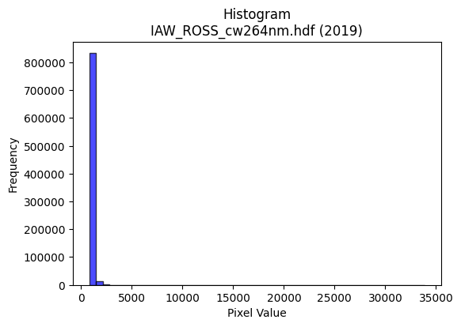
2019 | IAW_ROSS_cw264nm.hdf | iaw ross | b'\x89PNG\r\n\x1a\n\x00\x00\x00\rIHDR\x00\x00\x02F\x00\x00\x01\x9e\x08\x06\x00\x00\x00qX\xce\xb3\x00\x00\x009tEXtSoftware\x00Matplotlib version3.9.1, https://matplotlib.org/\xd3\x19\xee!\x00\x00\x00\tpHYs\x00\x00\x0fa\x00\x00\x0fa\x01\xa8?\xa7i\x00\x00a6IDATx\x9c\xed\xddy\\T\xd5\xff?\xf0\xd7\xb0\r\x8b\xce\x80 \x8c\xa4"\xa2b\x88+*bb\xa2$*\x9a[Fj\x8aJn\xa1\xa9\x98\x96e.\xd97\n\xd3\xb4\xdc*SZ\xdc\xa0O\x8b\xb9\x13\xeeJ.\x98\xa9\xa8$\xb8`\xea\x80\x1b3\x88\n\xc8\x9c\xdf\x1f\r\xf7\xe7uP\x90\x90\x01{=\x1f\x8f\xfb\x889\xe7}\xcf}\x9f\x19d\xde\xdd{\xee\x8cB\x08!@DDDD\xb00w\x02DDDD\x95\x05\x0b#""""#\x16FDDDDF,\x8c\x88\x88\x88\x88\x8cX\x18\x11\x11\x11\x11\x19\xb10""""2baDDDDd\xc4\xc2\x88\x88\x88\x88\xc8\x88\x85\x11\x11\x11\x11\x91\x11\x0b#"\xaa\x94\xea\xd5\xab\x87a\xc3\x86\x99;\r"\xfa\x8faaDD\x15"66\x16\n\x85\x02\x87\x0f\x1f.\xb6\xbfS\xa7N\xf0\xf5\xf5\xfdW\xc7\xd8\xb4i\x13f\xcd\x9a\xf5\xaf\xc6 \xa2\xff6\x16FDT)\xa5\xa6\xa6\xe2\xab\xaf\xbez\xac}6m\xda\x84\xd9\xb3g?\xa1\x8c\x88\xe8\xbf\x80\x85\x11\x11UJJ\xa5\x12\xd6\xd6\xd6\xe6N\xe3\xb1\xe4\xe6\xe6\x9a;\x05"\xfa\x97X\x18\x11Q\xa5\xf4\xe0\x1a\xa3\x82\x82\x02\xcc\x9e=\x1b\r\x1b6\x84\xad\xad-\x9c\x9d\x9d\xd1\xa1C\x07$$$\x00\x00\x86\r\x1b\x86\xc5\x8b\x17\x03\x00\x14\n\x85\xb4\x15\xc9\xcd\xcd\xc5\xe4\xc9\x93Q\xa7N\x1d(\x95Jx{{\xe3\x93O>\x81\x10Bv\xdc;w\xee\xe0\x8d7\xde\x80\x8b\x8b\x0b\xaaW\xaf\x8e\x17_|\x11\x97.]\x82B\xa1\x90]\xa6\x9b5k\x16\x14\n\x05N\x9e<\x89A\x83\x06\xc1\xc9\xc9\t\x1d:t\x00\x00\x1c;v\x0c\xc3\x86\rC\xfd\xfa\xf5akk\x0b\x8dF\x83\x11#F\xe0\xfa\xf5\xeb\xb2c\x15\x8d\xf1\xd7_\x7f\xe1\xd5W_\x85Z\xadF\xcd\x9a5\xf1\xde{\xefA\x08\x81\x8b\x17/\xa2w\xef\xdeP\xa9T\xd0h4\x987o^y>\xc5DT\x0c+s\'@D\xff-:\x9d\x0e\xd7\xae]3i/((x\xe4~\xb3f\xcdBtt4^{\xed5\xb4m\xdb\x16z\xbd\x1e\x87\x0f\x1f\xc6\x91#G\xf0\xc2\x0b/`\xf4\xe8\xd1\xb8|\xf92\x12\x12\x12\xf0\xddw\xdf\xc9\xf6\x15B\xe0\xc5\x17_\xc4\x8e\x1d;\x10\x11\x11\x81\x16-Z`\xeb\xd6\xad\x982e\n.]\xba\x84O?\xfdT\x8a\x1d6l\x18\xe2\xe2\xe20d\xc8\x10\xb4k\xd7\x0e\xbbv\xedBhh\xe8C\xf3\x1a0`\x00\x1a6
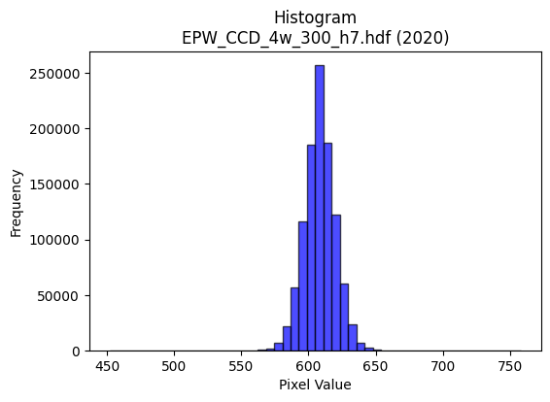
2020 | EPW_CCD_4w_300_h7.hdf | epw ccd | b'\x89PNG\r\n\x1a\n\x00\x00\x00\rIHDR\x00\x00\x026\x00\x00\x01\x9e\x08\x06\x00\x00\x00\x87\x11K+\x00\x00\x009tEXtSoftware\x00Matplotlib version3.9.1, https://matplotlib.org/\xd3\x19\xee!\x00\x00\x00\tpHYs\x00\x00\x0fa\x00\x00\x0fa\x01\xa8?\xa7i\x00\x00UXIDATx\x9c\xed\xddyXTe\xff?\xf0\xf7\x002,2 \xbb$"*\xae\xb8\xa2"\x86\xa6B\x80\x92\x8f\xa6\xf9\xb8\x87J\x9a\x06n\xa8\xf9h>\xeee\xb9[\x9a\xb6\t\xaei\xf6\x94\x95;\xe1\xae\xb8Q\xe4\x92"\xa2\x02)\x9b \x8c\xa0\xec\xf7\xef\x0f\x7f\x9c/\xe3\x0c\xab 8\xbc_\xd75W\xce\xb9?s\xce=\xb7\xe3\xcc\xbbs\xees\x8eL\x08!@DDD\xa4\x05tj\xba\x03DDDDU\x85\xc1\x86\x88\x88\x88\xb4\x06\x83\r\x11\x11\x11i\r\x06\x1b"""\xd2\x1a\x0c6DDD\xa45\x18l\x88\x88\x88Hk0\xd8\x10\x11\x11\x91\xd6`\xb0!"""\xad\xc1`CDDDZ\x83\xc1\x86\x88j\xa5&M\x9a`\xec\xd8\xb15\xdd\r"z\xc50\xd8\x10\xd1K\x11\x12\x12\x02\x99L\x86\xcb\x97/kl\xef\xdd\xbb7\x9c\x9d\x9d_h\x1b\x07\x0f\x1e\xc4\xa2E\x8b^h\x1dD\xf4jc\xb0!\xa2Z)**\n\xdf|\xf3M\x85^s\xf0\xe0A,^\xbc\xb8\x9azDD\xaf\x02\x06\x1b"\xaa\x95\xe4r9\xea\xd5\xabW\xd3\xdd\xa8\x90\xac\xac\xac\x9a\xee\x02Q\x9d\xc7`CD\xb5\xd2\xf3sl\xf2\xf2\xf2\xb0x\xf1b899\xc1\xc0\xc0\x00\x16\x16\x16pwwGhh(\x00`\xec\xd8\xb1\xd8\xb8q#\x00@&\x93I\x8f"YYY\x989s&\xec\xed\xed!\x97\xcb\xd1\xb2eK\xacZ\xb5\nB\x08\x95\xed>}\xfa\x14S\xa7N\x85\xa5\xa5%LLL\xf0\xaf\x7f\xfd\x0b\xf7\xef\xdf\x87L&S9\xcc\xb5h\xd1"\xc8d2\xfc\xfd\xf7\xdf\x189r$\x1a4h\x00www\x00\xc0\x95+W0v\xecX4m\xda\x14\x06\x06\x06\xb0\xb5\xb5\xc5\xf8\xf1\xe3\x91\x9a\x9a\xaa\xb2\xad\xa2u\xdc\xbau\x0b\xa3G\x8f\x86\xa9\xa9)\xac\xac\xac\xf0\xdf\xff\xfe\x17B\x08\xc4\xc7\xc7c\xe0\xc0\x81P(\x14\xb0\xb5\xb5\xc5\xea\xd5\xab\xabr\x88\x89\xb4\x92^Mw\x80\x88\xea\x96\x8c\x8c\x0c<|\xf8Pmy^^^\xa9\xaf[\xb4h\x11\x96/_\x8e\xf7\xde{\x0f\xdd\xbau\x83R\xa9\xc4\xe5\xcb\x97\xf1\xc7\x1f\x7f\xe0\xcd7\xdf\xc4\xfb\xef\xbf\x8f\x07\x0f\x1e 44\x14\xdb\xb7oWy\xad\x10\x02\xff\xfa\xd7\xbfp\xfc\xf8q\xf8\xfb\xfb\xa3c\xc7\x8e8r\xe4\x08f\xcf\x9e\x8d\xfb\xf7\xefc\xed\xda\xb5R\xed\xd8\xb1c\xf1\xc3\x0f?`\xcc\x981\xe8\xde\xbd;N\x9e<\t__\xdf\x12\xfb5t
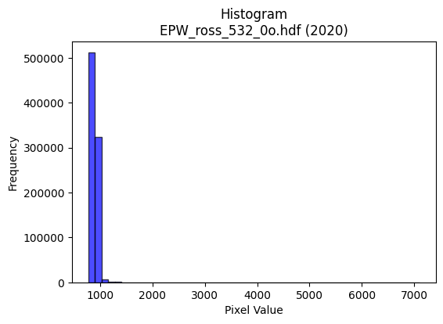
2020 | EPW_ross_532_0o.hdf | epw ross | b'\x89PNG\r\n\x1a\n\x00\x00\x00\rIHDR\x00\x00\x026\x00\x00\x01\x9e\x08\x06\x00\x00\x00\x87\x11K+\x00\x00\x009tEXtSoftware\x00Matplotlib version3.9.1, https://matplotlib.org/\xd3\x19\xee!\x00\x00\x00\tpHYs\x00\x00\x0fa\x00\x00\x0fa\x01\xa8?\xa7i\x00\x00Q\x13IDATx\x9c\xed\xddy|\x8c\xe7\xfe?\xfe\xd7d\x9b,L"\xbbT\xc4\xbeD\x08\xa2\x89X\xaa!\x04\xa9RKC\x95 \xda\x0f\r\x15\xb1\xb4Z\xc7\xd2\xf64Jmm-m\x91\xa0U\xa4\xdf\xa2\xb5\x84\xd8\x8b\xd4\x12b\x17\x84\x8ab\x92X\x92IR\xb2^\xbf?\xfcr\x1f\xb7\tIF\x18n\xaf\xe7\xe31\x8f\xd3\xb9\xae\xf7\\\xf3\x9e\xbb9\xc9\xab\xf76*!\x84\x00\x11\x11\x11\x91\x02\x98\x18\xbb\x01"""\xa2\xca\xc2`CDDD\x8a\xc1`CDDD\x8a\xc1`CDDD\x8a\xc1`CDDD\x8a\xc1`CDDD\x8a\xc1`CDDD\x8a\xc1`CDDD\x8a\xc1`CDDD\x8a\xc1`CD\xcf\xa5Z\xb5ja\xc8\x90!\xc6n\x83\x88^0\x0c6D\xf4L\xc4\xc4\xc4@\xa5R\xe1\xc8\x91#\xa5\xce\xbf\xfe\xfa\xeb\xf0\xf2\xf2z\xa2\xf7\xd8\xbcy3\xa6M\x9b\xf6Dk\x10\xd1\x8b\x8d\xc1\x86\x88\x9eK\xc9\xc9\xc9\xf8\xf1\xc7\x1f+\xf4\x9a\xcd\x9b7c\xfa\xf4\xe9O\xa9#"z\x110\xd8\x10\xd1sI\xadV\xc3\xdc\xdc\xdc\xd8mTHnn\xae\xb1[ z\xe91\xd8\x10\xd1s\xe9\xe1sl\n\n\n0}\xfat\xd4\xaf_\x1f\x96\x96\x96ppp@\xbbv\xed\x10\x1f\x1f\x0f\x00\x182d\x08\x16,X\x00\x00P\xa9T\xd2\xa3Dnn.\xc6\x8d\x1b\x07www\xa8\xd5j4l\xd8\x10_\x7f\xfd5\x84\x10\xb2\xf7\xbd{\xf7.>\xfc\xf0C8::\xa2j\xd5\xaax\xf3\xcd7q\xed\xda5\xa8T*\xd9a\xaei\xd3\xa6A\xa5R\xe1\xcc\x993x\xe7\x9dwP\xadZ5\xb4k\xd7\x0e\x00p\xe2\xc4\t\x0c\x192\x04u\xea\xd4\x81\xa5\xa5%\\]]1l\xd80\xdc\xbauK\xf6^%k\x9c?\x7f\x1e\xef\xbe\xfb.lmm\xe1\xe4\xe4\x84\xff\xfc\xe7?\x10B\xe0\xea\xd5\xab\xe8\xd9\xb3\'4\x1a\r\\]]1{\xf6\xec\xca\xdc\xc4D\x8adf\xec\x06\x88\xe8\xe5\x92\x95\x95\x85\x9b7o\xea\x8d\x17\x14\x14<\xf6u\xd3\xa6MCTT\x14\x86\x0f\x1f\x0e___\xe8t:\x1c9r\x04G\x8f\x1eE\xe7\xce\x9d\xf1\x7f\xff\xf7\x7f\xb8~\xfd:\xe2\xe3\xe3\xb1r\xe5J\xd9k\x85\x10x\xf3\xcd7\xb1k\xd7.\x84\x85\x85\xa1y\xf3\xe6\xd8\xbau+&L\x98\x80k\xd7\xaea\xee\xdc\xb9R\xed\x90!C\xb0v\xedZ\x0c\x1a4\x08\xad[\xb7\xc6\x9e={\x10\x1c\x1c\xfc\xc8\xbe\xfa\xf5\xeb\x87\xfa\xf5\xeb\xe3\xcb/\xbf\x94BR||
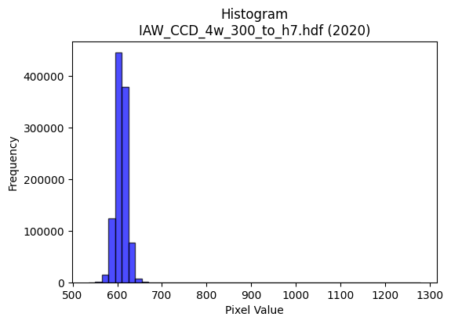
2020 | IAW_CCD_4w_300_to_h7.hdf | iaw ccd | b'\x89PNG\r\n\x1a\n\x00\x00\x00\rIHDR\x00\x00\x02?\x00\x00\x01\x9e\x08\x06\x00\x00\x00{\x04`\xe1\x00\x00\x009tEXtSoftware\x00Matplotlib version3.9.1, https://matplotlib.org/\xd3\x19\xee!\x00\x00\x00\tpHYs\x00\x00\x0fa\x00\x00\x0fa\x01\xa8?\xa7i\x00\x00Q\xe3IDATx\x9c\xed\xddw\\Sg\xff?\xfeW\x18ai@P@TpO\x14\xb7b\xc5:\xa8\xa8\xd4]\xeb\xaa\x82b\x1d7N\\\xb5\xf6\x03jk\xf5\xd6\xbaZ\xadZ\xdb\x82[Ko\xb5\xad\x03K\xb1n\xaa\x82\xe2\xaau\xa0\x02\x0e\x90\xaa\x10@e\xe5\xfa\xfe\xe1/\xe7g\x0c\xca0\x0c9\xaf\xe7\xe3\x91G\x9b\xebz\xe7\xe4}\x08\xc8\x8b\x93\xeb\x9c(\x84\x10\x02DDDD2aT\xda\r\x10\x11\x11\x11\x95$\x86\x1f"""\x92\x15\x86\x1f"""\x92\x15\x86\x1f"""\x92\x15\x86\x1f"""\x92\x15\x86\x1f"""\x92\x15\x86\x1f"""\x92\x15\x86\x1f"""\x92\x15\x86\x1f"""\x92\x15\x86\x1f"*\x93j\xd6\xac\t__\xdf\xd2n\x83\x88\xca!\x86\x1f"*\x11!!!P(\x14\x88\x8a\x8a\xcas\xbes\xe7\xcepuu}\xa3\xe7\xd8\xbf\x7f?\xe6\xcd\x9b\xf7F\xdb \xa2\xf2\x8f\xe1\x87\x88\xca\xa4\xabW\xafb\xc3\x86\r\x85z\xcc\xfe\xfd\xfb1\x7f\xfe\xfcb\xea\x88\x88\xca\x0b\x86\x1f"*\x93\xcc\xcc\xcc`jjZ\xdam\x14JFFFi\xb7@D\x05\xc0\xf0CDe\xd2\xcbk~\xb2\xb3\xb31\x7f\xfe|\xd4\xabW\x0f\xe6\xe6\xe6\xb0\xb3\xb3C\xc7\x8e\x1d\x11\x1e\x1e\x0e\x00\xf0\xf5\xf5\xc5\x9a5k\x00\x00\n\x85B\xbaiedd`\xfa\xf4\xe9\xa8Q\xa3\x06\xcc\xcc\xcc\xd0\xa0A\x03|\xf5\xd5W\x10B\xe8<\xef\xd3\xa7O1y\xf2dT\xae\\\x19\x15+VD\x9f>}p\xf7\xee](\x14\n\x9d\xb7\xd4\xe6\xcd\x9b\x07\x85B\x81\xbf\xff\xfe\x1b\xc3\x86\rC\xa5J\x95\xd0\xb1cG\x00\xc0\x85\x0b\x17\xe0\xeb\xeb\x8b\xda\xb5k\xc3\xdc\xdc\x1c\x8e\x8e\x8e\x18=z4\x1e>|\xa8\xf3\\\xdam\\\xbbv\r\x1f}\xf4\x11\xac\xad\xadQ\xa5J\x15\xfc\xdf\xff\xfd\x1f\x84\x10HHH@\xdf\xbe}\xa1R\xa9\xe0\xe8\xe8\x88e\xcb\x96\x19\xf2KL$[&\xa5\xdd\x00\x11\xc9Kjj*\xfe\xfd\xf7_\xbd\xf1\xec\xec\xec\xd7>n\xde\xbcyX\xb4h\x11\xc6\x8c\x19\x83\xb6m\xdbB\xadV#**\ng\xcf\x9e\xc5{\xef\xbd\x87q\xe3\xc6\xe1\xde\xbd{\x08\x0f\x0f\xc7\xe6\xcd\x9bu\x1e+\x84@\x9f>}\xf0\xe7\x9f\x7f\xc2\xcf\xcf\x0f\xcd\x9b7\xc7\xc1\x83\x071s\xe6L\xdc\xbd{\x17+V\xac\x90j}}}\xf1\xd3O?a\xc4\x88\x11h\xdf\xbe=\x
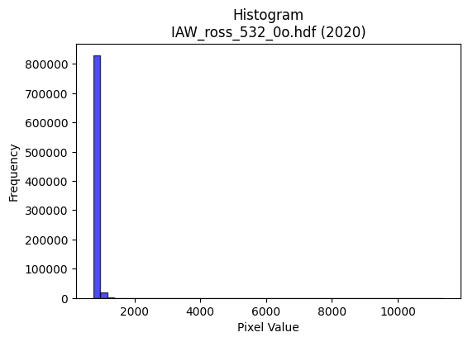
2020 | IAW_ross_532_0o.hdf | iaw ross | b'\x89PNG\r\n\x1a\n\x00\x00\x00\rIHDR\x00\x00\x026\x00\x00\x01\x9e\x08\x06\x00\x00\x00\x87\x11K+\x00\x00\x009tEXtSoftware\x00Matplotlib version3.9.1, https://matplotlib.org/\xd3\x19\xee!\x00\x00\x00\tpHYs\x00\x00\x0fa\x00\x00\x0fa\x01\xa8?\xa7i\x00\x00\\\x9aIDATx\x9c\xed\xddy\\Te\xfb?\xf0\xcf\xb0\r\x8b\x0e(\nH"\xe2\x8a\x08n\xa0H\xa9E\x92c\xa2O*\xee\xa4\xa8\xb4hh"\xa6\xe5S\xa1\x96\x85in\xe5\xd6*V\xae\xf4\xa4\x95\x0bJ\x98\x9aJ*(\xee\xa2\xe0\x82\xa9\x03n\xcc\x00) s\xff\xfe\xe8\xc7\xf9r\x1c\x94\x01\xd1\xd1\xe9\xf3~\xbd\xce\xebq\xee\xfb:\xf7\xb9\xe6\xee\xabs}\xcf\xb9\xcf9\n!\x84\x00\x11\x11\x11\x91\x19\xb00u\x02DDDD5\x85\x85\r\x11\x11\x11\x99\r\x166DDDd6X\xd8\x10\x11\x11\x91\xd9`aCDDDf\x83\x85\r\x11\x11\x11\x99\r\x166DDDd6X\xd8\x10\x11\x11\x91\xd9`aCDDDf\x83\x85\r\x11=\x96\x1a7n\x8c\x91#G\x9a:\r"z\xc2\xb0\xb0!\xa2G">>\x1e\n\x85\x02\xa9\xa9\xa9\x15\xf6?\xf7\xdcs\xf0\xf5\xf5}\xa0cl\xde\xbc\x19\xd3\xa7O\x7f\xa01\x88\xe8\xc9\xc6\xc2\x86\x88\x1eK\x19\x19\x19\xf8\xea\xab\xaf\xaa\xb4\xcf\xe6\xcd\x9b1c\xc6\x8c\x87\x94\x11\x11=\tX\xd8\x10\xd1cI\xa9T\xc2\xda\xda\xda\xd4iTIaa\xa1\xa9S \xfa\xd7caCD\x8f\xa5\xbb\xd7\xd8\x94\x94\x94`\xc6\x8c\x19h\xde\xbc9lmm\xe1\xec\xec\x8c.]\xba ))\t\x000r\xe4H,^\xbc\x18\x00\xa0P(\xa4\xadLaa!&M\x9a\x04\x0f\x0f\x0f(\x95J\xb4l\xd9\x12\x9f~\xfa)\x84\x10\xb2\xe3\xde\xbau\x0bo\xbe\xf9&\xea\xd5\xab\x87\xda\xb5k\xe3?\xff\xf9\x0f.]\xba\x04\x85B!\xbb\xcc5}\xfat(\x14\n\x9c8q\x02\xc3\x86\rC\x9d:u\xd0\xa5K\x17\x00\xc0\x91#G0r\xe4H4i\xd2\x04\xb6\xb6\xb6pss\xc3\xe8\xd1\xa3q\xfd\xfau\xd9\xb1\xca\xc68}\xfa4^~\xf9e8::\xa2~\xfd\xfax\xff\xfd\xf7!\x84\xc0\xc5\x8b\x17\xf1\xd2K/A\xa5R\xc1\xcd\xcd\rs\xe7\xce\xad\xc9)&2KV\xa6N\x80\x88\xfe]\xb4Z-\xae]\xbbf\xd0^RRr\xdf\xfd\xa6O\x9f\x8e\xb8\xb88\xbc\xf2\xca+\xe8\xd4\xa9\x13t:\x1dRSSq\xf0\xe0A\xbc\xf0\xc2\x0bx\xfd\xf5\xd7q\xf9\xf2e$%%\xe1\xfb\xef\xbf\x97\xed+\x84\xc0\x7f\xfe\xf3\x1f\xfc\xfe\xfb\xef\x88\x8c\x8cD\xbbv\xed\xb0u\xebVL\x9e<\x19\x97.]\xc2\xfc\xf9\xf3\xa5\xd8\x91#Gb\xdd\xbau\x18>|8:w\xee\x8c\x9d;w"44\xf4\x9ey\r\x1c8\x1
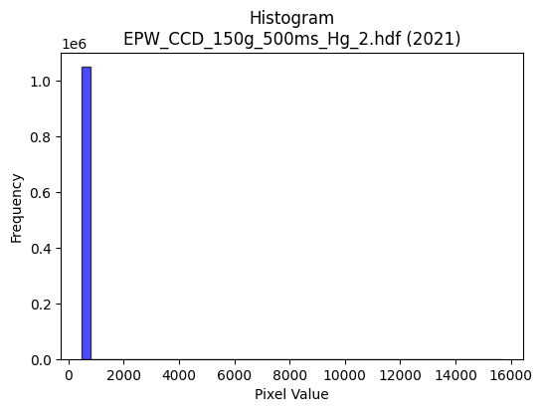
2021 | EPW_CCD_150g_500ms_Hg_2.hdf | epw ccd | b'\x89PNG\r\n\x1a\n\x00\x00\x00\rIHDR\x00\x00\x02!\x00\x00\x01\x9e\x08\x06\x00\x00\x00Bc\xd1\xba\x00\x00\x009tEXtSoftware\x00Matplotlib version3.9.1, https://matplotlib.org/\xd3\x19\xee!\x00\x00\x00\tpHYs\x00\x00\x0fa\x00\x00\x0fa\x01\xa8?\xa7i\x00\x00N\xa1IDATx\x9c\xed\xddwX\x14\xd7\xfe?\xf0\xf7\xd2\x96&\xa2\xa2 (`C\xa3X\x10\x14\xb1\x17"\x96X\x93h\xec\x12b\xac\xb1\xa0&Q\x13\x91\x14\xb1"\xb9\tjl\x98X\x82\x9ak\xfb\xda\rjlD#\x8a],\xa8(J\xb3\xd0\x94"{~\x7f\xf8c\xae\xe3.Ju\x04\xdf\xaf\xe7\xd9\xe7\x863gf>g\xef\xb2\xbc\x9d93\xa3\x12B\x08\x10\x11\x11\x11\xbdazJ\x17@DDD\xef&\x86\x10"""R\x04C\x08\x11\x11\x11)\x82!\x84\x88\x88\x88\x14\xc1\x10BDDD\x8a`\x08!"""E0\x84\x10\x11\x11\x91"\x18B\x88\x88\x88H\x11\x0c!DDD\xa4\x08\x86\x10"\xca\x93\xa3\xa3#\x86\x0f\x1f\xaet\x19DTF1\x84\x10\xbdCV\xaf^\r\x95J\x85S\xa7N\xe9\\\xde\xbe}{8;;\x17i\x1f\xbbv\xed\xc2\xacY\xb3\x8a\xb4\r"z70\x84\x10Q\x9e\xa2\xa2\xa2\xb0|\xf9\xf2\x02\xad\xb3k\xd7.\xf8\xfb\xfb\x97PEDT\x960\x84\x10Q\x9e\xd4j5\x0c\r\r\x95.\xa3@\xd2\xd3\xd3\x95.\x81\x88\xf2\x89!\x84\x88\xf2\xf4\xf2\x9c\x90\xec\xecl\xf8\xfb\xfb\xa3N\x9d:066F\xa5J\x95\xd0\xbauk\xec\xdf\xbf\x1f\x000|\xf8p\x04\x07\x07\x03\x00T*\x95\xf4\xca\x95\x9e\x9e\x8e\xc9\x93\'\xa3z\xf5\xeaP\xab\xd5\xa8[\xb7.\x16,X\x80\x97\x1f\xe6\xfd\xf4\xe9S\x8c\x1f?\x1eVVV(W\xae\x1cz\xf6\xec\x89\xd8\xd8X\xa8T*\xd9\xa9\x9eY\xb3fA\xa5R\xe1\xd2\xa5K\x188p *T\xa8\x80\xd6\xad[\x03\x00\xce\x9d;\x87\xe1\xc3\x87\xa3f\xcd\x9a066\x86\x8d\x8d\r>\xfd\xf4S<x\xf0@\xb6\xaf\xdcm\\\xbdz\x15\x83\x07\x0fF\xf9\xf2\xe5Q\xb9re|\xfb\xed\xb7\x10B\xe0\xce\x9d;\xe8\xd5\xab\x17,,,`cc\x83\x85\x0b\x17\x16\xe7[L\xf4N3P\xba\x00"z\xf3\x92\x93\x93\x91\x94\x94\xa4\xd5\x9e\x9d\x9d\xfd\xca\xf5f\xcd\x9a\x85\x80\x80\x00|\xf6\xd9gh\xde\xbc9RRRp\xea\xd4)\x9c>}\x1a\xef\xbf\xff>F\x8e\x1c\x89{\xf7\xeea\xff\xfe\xfdX\xb3f\x8dl]!\x04z\xf6\xec\x89\x83\x07\x0f\xc2\xc7\xc7\x07M\x9a4\xc1\xde\xbd{1u\xeaT\xc4\xc6\xc6b\xd1\xa2ER\xdf\xe1\xc3\x87c\xe3\xc6\x8d\x182d\x08Z\xb4h\x81\xbf\xff\xfe\x1b\xdd\xbbw\xcf\xb3\xae\x8f?\xfe\x18u\xea\xd4\xc
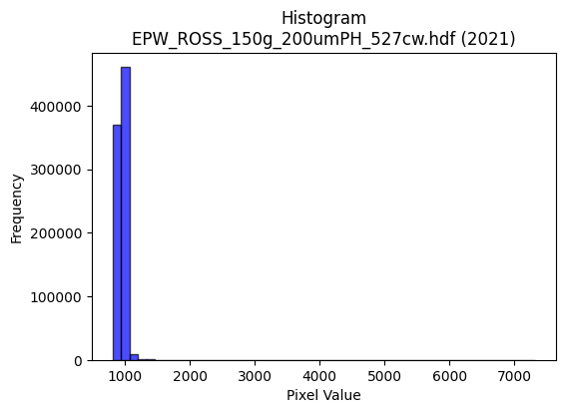
2021 | EPW_ROSS_150g_200umPH_527cw.hdf | epw ross | b'\x89PNG\r\n\x1a\n\x00\x00\x00\rIHDR\x00\x00\x026\x00\x00\x01\x9e\x08\x06\x00\x00\x00\x87\x11K+\x00\x00\x009tEXtSoftware\x00Matplotlib version3.9.1, https://matplotlib.org/\xd3\x19\xee!\x00\x00\x00\tpHYs\x00\x00\x0fa\x00\x00\x0fa\x01\xa8?\xa7i\x00\x00S\x07IDATx\x9c\xed\xddyxLg\xff?\xf0\xf7d_\x98DD\xb6\xca\x82\xc4\x12\xb1/\x11\xb5\x14!H\xd5V\x8d=!\xaa4\x14\xb1\xb4\x1e},\xad6\xca\xa3\x95>\xd6V\x9b\xa8R\xa4\x8f\xad\x08\xf2\x8d\x9d\xd4\x12b_cI\x8aH\x90\x1dY\xef\xdf\x1f\xae9\xbf\x8c\x99H2\xc2p\xbc_\xd75W;\xf7\xf9\xcc\x99\xcf9\x99L\xde\xce\xdc\xe7\x8cB\x08!@DDD$\x03\x06\xfan\x80\x88\x88\x88\xa8\xb20\xd8\x10\x11\x11\x91l0\xd8\x10\x11\x11\x91l0\xd8\x10\x11\x11\x91l0\xd8\x10\x11\x11\x91l0\xd8\x10\x11\x11\x91l0\xd8\x10\x11\x11\x91l0\xd8\x10\x11\x11\x91l0\xd8\x10\x11\x11\x91l0\xd8\x10\xd1k\xc9\xcd\xcd\rAAA\xfan\x83\x88\xde0\x0c6D\xf4JDFFB\xa1P\xe0\xc4\x89\x13Z\x97\xbf\xf7\xde{\xf0\xf2\xf2z\xa1\xe7\xd8\xb1c\x07f\xcf\x9e\xfdB\xeb \xa27\x1b\x83\r\x11\xbd\x96._\xbe\x8c\x9f\x7f\xfe\xb9B\x8f\xd9\xb1c\x07\xe6\xcc\x99\xf3\x92:"\xa27\x01\x83\r\x11\xbd\x96LMMall\xac\xef6*$77W\xdf-\x10\xbd\xf5\x18l\x88\xe8\xb5\xf4\xec\x1c\x9b\x82\x82\x02\xcc\x993\x07\x1e\x1e\x1e033C\xf5\xea\xd5\xd1\xae];\xc4\xc4\xc4\x00\x00\x82\x82\x82\xb0d\xc9\x12\x00\x80B\xa1\x90n*\xb9\xb9\xb9\x98<y2\x9c\x9d\x9dajj\x8az\xf5\xea\xe1?\xff\xf9\x0f\x84\x10j\xcf\xfb\xf8\xf1c|\xf6\xd9g\xb0\xb5\xb5E\xd5\xaaU\xf1\xc1\x07\x1f\xe0\xf6\xed\xdbP(\x14j\x1fs\xcd\x9e=\x1b\n\x85\x02\x17.\\\xc0\xe0\xc1\x83Q\xadZ5\xb4k\xd7\x0e\x00p\xe6\xcc\x19\x04\x05\x05\xa1v\xed\xda033\x83\x83\x83\x03F\x8e\x1c\x89\x07\x0f\x1e\xa8=\x97j\x1dW\xae\\\xc1\xd0\xa1Caee\x85\x1a5j\xe0\xdf\xff\xfe7\x84\x10HNNF\xef\xde\xbd\xa1T*\xe1\xe0\xe0\x80\x85\x0b\x17V\xe6.&\x92%#}7@Do\x97\xcc\xccL\xdc\xbf\x7f_c\xbc\xa0\xa0\xe0\xb9\x8f\x9b={6\xc2\xc2\xc20j\xd4(\xb4n\xdd\x1aYYY8q\xe2\x04N\x9e<\x89\xae]\xbb\xe2\x93O>\xc1\x9d;w\x10\x13\x13\x83\xd5\xabW\xab=V\x08\x81\x0f>\xf8\x00{\xf7\xeeEpp0\x9a6m\x8a]\xbbva\xea\xd4\xa9\xb8}\xfb6~\xf8\xe1\x07\xa96((\x08\x1b6l\xc0\xb0a\xc3\xd0
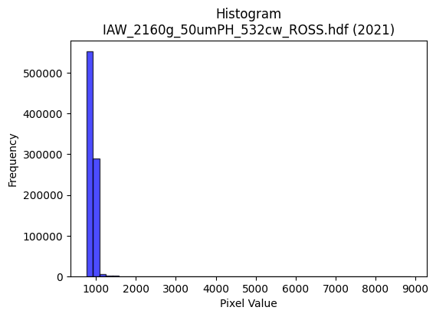
2021 | IAW_2160g_50umPH_532cw_ROSS.hdf | iaw ross | b'\x89PNG\r\n\x1a\n\x00\x00\x00\rIHDR\x00\x00\x029\x00\x00\x01\x9e\x08\x06\x00\x00\x00v\x1a\x10\xa6\x00\x00\x009tEXtSoftware\x00Matplotlib version3.9.1, https://matplotlib.org/\xd3\x19\xee!\x00\x00\x00\tpHYs\x00\x00\x0fa\x00\x00\x0fa\x01\xa8?\xa7i\x00\x00Z\xecIDATx\x9c\xed\xddy\\T\xd5\xff?\xf0\xd7\xb0\xaf\x03\xca*\xa9\x80\x8a\x1a\xe2\xbe %\x16I\x92\x92\xb9\xe7\x96\x82bf\xe1\x82\xb8g\xb9U\xe2\xd2\xa2\x95i\x9b`\xa9\xa9\xf4Q3\x17\x94\xc0]r\xc1]\x13\x15\x17LAq\x81AT\x96\xe1\xfc\xfe\xf0\xc7\xfdr\x1d\x10\x18Q\xe0\xf6z>\x1e\xf3\xd09\xe7=\xe7\xbe\xcf\xcc0\xbc\xb9\xf7\xdc;*!\x84\x00\x11\x11\x11\x91\xc2\x18Tv\x02DDDD\xcf\x02\x8b\x1c"""R$\x169DDD\xa4H,r\x88\x88\x88H\x91X\xe4\x10\x11\x11\x91"\xb1\xc8!"""Eb\x91CDDD\x8a\xc4"\x87\x88\x88\x88\x14\x89E\x0e\x11\x11\x11)\x12\x8b\x1c"\xaa\x92\xdc\xdc\xdc\x10\x1c\x1c\\\xd9i\x10Q5\xc6"\x87\x88\x9e\x8b\xa8\xa8(\xa8T*\x1c>|\xb8\xd8\xfeW_}\x15^^^O\xb5\x8d-[\xb6`\xe6\xcc\x99O5\x06\x11)\x07\x8b\x1c"\xaa\x92\x92\x92\x92\xf0\xe3\x8f?\x96\xeb1[\xb6l\xc1\xacY\xb3\x9eQFDT\xdd\xb0\xc8!\xa2*\xc9\xd4\xd4\x14\xc6\xc6\xc6\x95\x9dF\xb9dggWv\nDT\x04\x8b\x1c"\xaa\x92\x1e_\x93\x93\x97\x97\x87Y\xb3f\xc1\xc3\xc3\x03fff\xb0\xb3\xb3C\x87\x0e\x1d\x10\x1b\x1b\x0b\x00\x08\x0e\x0e\xc6\xe2\xc5\x8b\x01\x00*\x95J\xba\x15\xca\xce\xce\xc6\xf8\xf1\xe3Q\xa7N\x1d\x98\x9a\x9a\xa2Q\xa3F\xf8\xfc\xf3\xcf!\x84\x90m\xf7\xc1\x83\x07\x183f\x0c\xec\xed\xedamm\x8d\xb7\xdez\x0b\xd7\xae]\x83J\xa5\x92\x1d\n\x9b9s&T*\x15\xce\x9c9\x83\x81\x03\x07\xa2F\x8d\x1a\xe8\xd0\xa1\x03\x00\xe0\xc4\x89\x13\x08\x0e\x0eF\xbdz\xf5`ff\x06ggg\x0c\x1b6\x0c\xb7o\xdf\x96m\xabp\x8cs\xe7\xce\xe1\x9dw\xde\x81\x8d\x8d\r\x1c\x1c\x1c\xf0\xf1\xc7\x1fC\x08\x81\xabW\xaf\xa2{\xf7\xeeP\xab\xd5pvv\xc6\x17_|Q\x91O1\x91\xe2\x19Uv\x02D\xf4\xdf\x92\x99\x99\x89[\xb7n\xe9\xb4\xe7\xe5\xe5=\xf1q3g\xceDDD\x04\x86\x0f\x1f\x8ev\xed\xdaA\xa3\xd1\xe0\xf0\xe1\xc38r\xe4\x08^\x7f\xfdu\xbc\xf7\xde{\xb8~\xfd:bcc\xf1\xeb\xaf\xbf\xca\x1e+\x84\xc0[o\xbd\x85\x1d;v $$\x04-Z\xb4\xc0\xb6m\xdb0q\xe2D\\\xbbv\r_}\xf5\x95\x14\x1b\x1c\x1c\x8c\xb5k
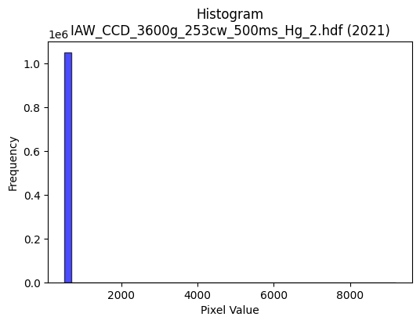
2021 | IAW_CCD_3600g_253cw_500ms_Hg_2.hdf | iaw ccd | b'\x89PNG\r\n\x1a\n\x00\x00\x00\rIHDR\x00\x00\x02\x18\x00\x00\x01\x9e\x08\x06\x00\x00\x00\xd6\x85xH\x00\x00\x009tEXtSoftware\x00Matplotlib version3.9.1, https://matplotlib.org/\xd3\x19\xee!\x00\x00\x00\tpHYs\x00\x00\x0fa\x00\x00\x0fa\x01\xa8?\xa7i\x00\x00P{IDATx\x9c\xed\xddwX\x14\xc7\xe3\x06\xf0\xf7hG\x13\x90\xae\x88\x80\n6\xac`A\xc5\x12\x89X\x82-\x1a[,\x04M\x8c\x9a\xa0\x18M\x8cQ$\x1ak4$\xd1hb\x81\xd8\x8d\x89-\x16\x94\xa0&\xb6\xa8`o\xa8X\xb0!\x88\n\x88J\xbb\xf9\xfd\xe1\xef\xf6\xeby\x07\x1e\xb8\x8a\xc4\xf7\xf3<\xf7$7;\xbb;{\x0b\xe7\xcb\xec\xec\xacB\x08!@DDD$#\x83\xd2n\x00\x11\x11\x11\xfd\xf70`\x10\x11\x11\x91\xec\x180\x88\x88\x88Hv\x0c\x18DDD$;\x06\x0c"""\x92\x1d\x03\x06\x11\x11\x11\xc9\x8e\x01\x83\x88\x88\x88d\xc7\x80ADDD\xb2c\xc0 """\xd91`\x10Q\xa1\xdc\xdd\xdd1h\xd0\xa0\xd2n\x06\x11\x95A\x0c\x18Do\x90\xe8\xe8h(\x14\n\xc4\xc7\xc7\xeb\\\xde\xbaukx{{\xbf\xd0>\xb6n\xdd\x8aI\x93&\xbd\xd06\x88\xa8\xecc\xc0 \xa2B%&&b\xe1\xc2\x85\xc5Zg\xeb\xd6\xad\x88\x88\x88xI-"\xa2\xb2\x82\x01\x83\x88\n\xa5T*all\\\xda\xcd(\x96\xec\xec\xec\xd2n\x02\x11\x81\x01\x83\x88\x8a\xf0\xec\x18\x8c\xbc\xbc<DDD\xc0\xd3\xd3\x13\xa6\xa6\xa6\xb0\xb3\xb3C\x8b\x16-\x10\x1b\x1b\x0b\x00\x184h\x10\xe6\xcd\x9b\x07\x00P(\x14\xd2K-;;\x1b\xa3G\x8f\x86\xab\xab+\x94J%\xaaW\xaf\x8eo\xbf\xfd\x16\xcf>\xd4\xf9\xd1\xa3G\xf8\xf4\xd3Oaoo\x8fr\xe5\xca\xa1s\xe7\xce\xb8q\xe3\x06\x14\n\x85\xc6\xe5\x97I\x93&A\xa1P\xe0\xcc\x993\xe8\xdb\xb7/\xca\x97/\x8f\x16-Z\x00\x00N\x9c8\x81A\x83\x06\xa1J\x95*055\x85\xb3\xb33>\xf8\xe0\x03\xa4\xa7\xa7k\xecK\xbd\x8d\xf3\xe7\xcf\xe3\xfd\xf7\xdf\x87\xb5\xb55\x1c\x1c\x1c0a\xc2\x04\x08!p\xed\xda5t\xe9\xd2\x05VVVpvv\xc6\xec\xd9\xb3\xe5\xfc\x88\x89\xfe\xb3\x8cJ\xbb\x01D\xf4\xeaedd\xe0\xce\x9d;Z\xe5yyyE\xae7i\xd2$L\x9b6\r\x83\x07\x0fF\xe3\xc6\x8d\x91\x99\x99\x89\xf8\xf8x\x1c9r\x04o\xbf\xfd6>\xfa\xe8#\xdc\xbcy\x13\xb1\xb1\xb1X\xb6l\x99\xc6\xbaB\x08t\xee\xdc\x19\xbbv\xedBHH\x08\xea\xd7\xaf\x8f\xed\xdb\xb7c\xcc\x981\xb8q\xe3\x06\xbe\xfb\xee;\xa9\xee\xa0A\x83\xf0\xdbo\xbf\xa1\x7f\xff\xfeh\xda\xb4)\xfe\xf

2022 | EPW_CCD_0cw_532nm_source_150g.hdf | epw ccd | b'\x89PNG\r\n\x1a\n\x00\x00\x00\rIHDR\x00\x00\x026\x00\x00\x01\x9e\x08\x06\x00\x00\x00\x87\x11K+\x00\x00\x009tEXtSoftware\x00Matplotlib version3.9.1, https://matplotlib.org/\xd3\x19\xee!\x00\x00\x00\tpHYs\x00\x00\x0fa\x00\x00\x0fa\x01\xa8?\xa7i\x00\x00i\xb4IDATx\x9c\xed\xddyXTe\xfb\x07\xf0\xef\x00\xce\xb0( ;$"\xee\x0b\xb8\'a\xaeI\x80\x92\xb9\xe5\xeb\x96\xa2\xa2\xa6\x81)\x98\x9ae\nji\x9a[\xa5\xd2\xa2\xa2\xa9\xb9\xf4\x9a\xfa\xaa\xa1\x88\xb9\x13\n\x8ak\xe1\x0e\xa6\xa0\x88\xe2\x08"\xeb\xf3\xfb\xc3\x8b\xf3\xe38\xc3*\nL\xdf\xcfu\x9dK\xe7y\xee9s?3s\xe0\xe6\x9c\xe7\x9c\xa3\x10B\x08\x10\x11\x11\x11\xe9\x00\xbd\xcaN\x80\x88\x88\x88\xa8\xa2\xb0\xb0!"""\x9d\xc1\xc2\x86\x88\x88\x88t\x06\x0b\x1b"""\xd2\x19,l\x88\x88\x88Hg\xb0\xb0!"""\x9d\xc1\xc2\x86\x88\x88\x88t\x06\x0b\x1b"""\xd2\x19,l\x88\x88\x88Hg\xb0\xb0!\xa2*\xa9^\xbdz\x189rde\xa7AD\xd5\x0c\x0b\x1b"z%\xc2\xc2\xc2\xa0P(\x10\x13\x13\xa3\xb5\xbf[\xb7npqqy\xa1\xd7\xd8\xbbw/\x82\x83\x83_h\x1dDT\xbd\xb1\xb0!\xa2*)>>\x1e?\xfe\xf8c\x99\x9e\xb3w\xef^\x84\x84\x84\xbc\xa4\x8c\x88\xa8:`aCDU\x92J\xa5B\x8d\x1a5*;\x8d2\xc9\xc8\xc8\xa8\xec\x14\x88\xfe\xf5X\xd8\x10Q\x95\xf4\xfc\x1c\x9b\x9c\x9c\x1c\x84\x84\x84\xa0Q\xa3F044\x84\xa5\xa5%:u\xea\x84\x88\x88\x08\x00\xc0\xc8\x91#\xb1b\xc5\n\x00\x80B\xa1\x90\x96\x02\x19\x19\x19\x982e\n\x1c\x1d\x1d\xa1R\xa9\xd0\xa4I\x13|\xfd\xf5\xd7\x10B\xc8^733\x13\x1f}\xf4\x11\xac\xac\xacP\xabV-\xbc\xfb\xee\xbb\xb8}\xfb6\x14\n\x85\xec0Wpp0\x14\n\x05.]\xba\x84\xa1C\x87\xa2v\xed\xda\xe8\xd4\xa9\x13\x00\xe0\xdc\xb9s\x189r$\xea\xd7\xaf\x0fCCC\xd8\xd9\xd9a\xf4\xe8\xd1HMM\x95\xbdV\xc1:._\xbe\x8c\xf7\xdf\x7f\x1ffff\xb0\xb6\xb6\xc6\xe7\x9f\x7f\x0e!\x04n\xdd\xba\x85>}\xfa\xc0\xd4\xd4\x14vvvX\xbcxqE\xbe\xc5D:\xc9\xa0\xb2\x13 \xa2\x7f\x97G\x8f\x1e\xe1\xfe\xfd\xfb\x1a\xed999\xc5>/88\x18\xf3\xe7\xcf\xc7\x981c\xd0\xa1C\x07\xa8\xd5j\xc4\xc4\xc4\xe0\xf4\xe9\xd3x\xfb\xed\xb7\xf1\xc1\x07\x1f\xe0\xce\x9d;\x88\x88\x88\xc0\xcf?\xff,{\xae\x10\x02\xef\xbe\xfb.\xfe\xf8\xe3\x0f\xf8\xf9\xf9\xa1u\xeb\xd6\xd8\xb7o\x1f\xa6N\x9d\x8a\xdb\xb7oc\x
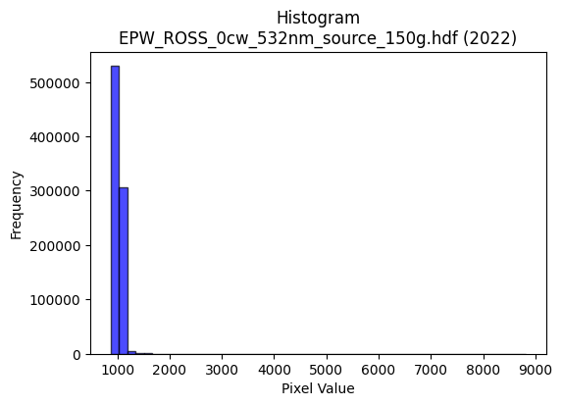
2022 | EPW_ROSS_0cw_532nm_source_150g.hdf | epw ross | b'\x89PNG\r\n\x1a\n\x00\x00\x00\rIHDR\x00\x00\x02=\x00\x00\x01\x9e\x08\x06\x00\x00\x00\x7f\xf1\xb0\xdc\x00\x00\x009tEXtSoftware\x00Matplotlib version3.9.1, https://matplotlib.org/\xd3\x19\xee!\x00\x00\x00\tpHYs\x00\x00\x0fa\x00\x00\x0fa\x01\xa8?\xa7i\x00\x00]\x82IDATx\x9c\xed\xddwTT\xd7\xda\x06\xf0g\xe8u@:\x88\xa2(\x8a\x88\r\x0bb\xc4\x12\x89\x181\xb1G\r**&\xd1`A\xecWc\x8b\tF\xaf\t\xe6ZS\x14\x135*\xb9\x9a\x18\x0b\xca\xc5\x1e\x89\x05{CE\x14\x15)\x16\x8a\xa8\xd4\xfd\xfd\xe1\x9a\xf3q\x1cP@\x14p\x9e\xdfZ\xb3\x92\xd9\xfb\x9d}\xde=\xc3\xcc\xbc\x9e\xb3\xcf\x19\x85\x10B\x80\x88\x88\x88\xe8-\xa7U\xd9\t\x10\x11\x11\x11\xbd\t,z\x88\x88\x88H#\xb0\xe8!"""\x8d\xc0\xa2\x87\x88\x88\x884\x02\x8b\x1e"""\xd2\x08,z\x88\x88\x88H#\xb0\xe8!"""\x8d\xc0\xa2\x87\x88\x88\x884\x02\x8b\x1e"""\xd2\x08,z\x88\xa8J\xaaS\xa7\x0e\x86\r\x1bV\xd9i\x10\xd1[\x84E\x0f\x11\xbd\x11\xe1\xe1\xe1P(\x148q\xe2D\xb1\xfd\x9d:u\x82\xbb\xbb\xfb+mc\xe7\xce\x9d\x983g\xce+\x8dADo/\x16=DT%\xc5\xc5\xc5\xe1\xc7\x1f\x7f,\xd3cv\xee\xdc\x89\xb9s\xe7\xbe\xa6\x8c\x88\xa8\xbac\xd1CDU\x92\xbe\xbe>tuu+;\x8d2\xc9\xce\xce\xae\xec\x14\x88\xe8\x05X\xf4\x10Q\x95\xf4\xfc\x9a\x9e\xbc\xbc<\xcc\x9d;\x17...000\x80\xa5\xa5%\xda\xb7o\x8f\xa8\xa8(\x00\xc0\xb0a\xc3\xb0l\xd92\x00\x80B\xa1\x90n*\xd9\xd9\xd9\x988q"j\xd5\xaa\x05}}}4l\xd8\x10\xff\xfe\xf7\xbf!\x84\x90m\xf7\xc9\x93\'\x187n\x1c\xac\xac\xac`jj\x8a\x0f?\xfc\x10w\xee\xdc\x81B\xa1\x90\x1d:\x9b3g\x0e\x14\n\x05.^\xbc\x88\x8f?\xfe\x185j\xd4@\xfb\xf6\xed\x01\x00g\xcf\x9e\xc5\xb0a\xc3\xe0\xec\xec\x0c\x03\x03\x03\xd8\xd9\xd9a\xc4\x88\x11\xb8\x7f\xff\xbel[\xaa1\xae\\\xb9\x82\xc1\x83\x07\xc3\xcc\xcc\x0c\xd6\xd6\xd6\xf8\xe2\x8b/ \x84\xc0\xad[\xb7\xd0\xb3gO(\x95J\xd8\xd9\xd9a\xf1\xe2\xc5\x15\xf9\x14\x13i\x1c\x9d\xcaN\x80\x884KFF\x06\xee\xdd\xbb\xa7\xd6\x9e\x97\x97\xf7\xc2\xc7\xcd\x993\x07\xa1\xa1\xa1\x189r$\xda\xb4i\x83\xcc\xccL\x9c8q\x02\'O\x9e\xc4{\xef\xbd\x87\xcf>\xfb\x0cIII\x88\x8a\x8a\xc2\xaf\xbf\xfe*{\xac\x10\x02\x1f~\xf8!\xf6\xed\xdb\x87\xc0\xc0@4o\xde\x1c\xbbw\xef\xc6\xe4\xc9\x93q\xe7\xce\x1
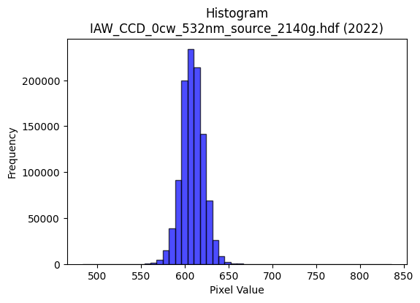
2022 | IAW_CCD_0cw_532nm_source_2140g.hdf | iaw ccd | b'\x89PNG\r\n\x1a\n\x00\x00\x00\rIHDR\x00\x00\x02?\x00\x00\x01\x9e\x08\x06\x00\x00\x00{\x04`\xe1\x00\x00\x009tEXtSoftware\x00Matplotlib version3.9.1, https://matplotlib.org/\xd3\x19\xee!\x00\x00\x00\tpHYs\x00\x00\x0fa\x00\x00\x0fa\x01\xa8?\xa7i\x00\x00X\xf6IDATx\x9c\xed\xddwT\x14W\xff\x06\xf0g)\xbb\x14\x05\xa4KD\xc4\x8a\nbG\xecF"(\xb1\xc7\xd8\xa2\x88D_\x8d\x1a\x15[L|\xb1\xc7\x16\x8d&\xb6h"\xc6\xa8\xb1\xe45\xc6XP\xc4^\xa2b\xecF\xa2\xa8`\x03\x11\xc5\x15T\xea\xfd\xfd\xe1a~\xae\xbb\xc0\x82H\x9b\xe7s\xce\x9e\x84{\xbf;{\xef\xc2\xc8\xc3\xec\x9d\x19\x85\x10B\x80\x88\x88\x88H&\x0c\x8a{\x00DDDDE\x89\xe1\x87\x88\x88\x88d\x85\xe1\x87\x88\x88\x88d\x85\xe1\x87\x88\x88\x88d\x85\xe1\x87\x88\x88\x88d\x85\xe1\x87\x88\x88\x88d\x85\xe1\x87\x88\x88\x88d\x85\xe1\x87\x88\x88\x88d\x85\xe1\x87\x88\x88\x88d\x85\xe1\x87\x88J\xa4*U\xaa`\xd0\xa0A\xc5=\x0c"*\x83\x18~\x88\xa8H\xac]\xbb\x16\n\x85\x02\x91\x91\x91:\xfb\xdb\xb6m\x0bww\xf7\xb7z\x8d\xdd\xbbwc\xda\xb4io\xb5\r"*\xfb\x18~\x88\xa8D\x8a\x8a\x8a\xc2\xea\xd5\xab\xf3\xf5\x9c\xdd\xbbwc\xfa\xf4\xe9\xefhDDTV0\xfc\x10Q\x89\xa4R\xa9`ll\\\xdc\xc3\xc8\x97\x94\x94\x94\xe2\x1e\x02\x11\xe9\x81\xe1\x87\x88J\xa47\xd7\xfc\xa4\xa7\xa7c\xfa\xf4\xe9\xa8Q\xa3\x06LLL`cc\x83\x96-["<<\x1c\x000h\xd0 ,[\xb6\x0c\x00\xa0P(\xa4G\xb6\x94\x94\x14\x8c\x1b7\x0e\xce\xce\xceP\xa9T\xa8U\xab\x16\xbe\xf9\xe6\x1b\x08!4^\xf7\xc5\x8b\x17\xf8\xfc\xf3\xcfakk\x8b\xf2\xe5\xcb\xa3K\x97.\xb8w\xef\x1e\x14\n\x85\xc6Gj\xd3\xa6M\x83B\xa1\xc0\xd5\xabW\xd1\xaf_?T\xa8P\x01-[\xb6\x04\x00\\\xbcx\x11\x83\x06\rB\xd5\xaaUabb\x02GGG\x0c\x1e<\x18\x89\x89\x89\x1a\xaf\x95\xbd\x8d\x7f\xff\xfd\x17\x9f|\xf2\t,--agg\x87\xff\xfe\xf7\xbf\x10B\xe0\xce\x9d;\xe8\xda\xb5+,,,\xe0\xe8\xe8\x88\x85\x0b\x17\x16\xe6[L$[F\xc5=\x00"\x92\x97\xa7O\x9f\xe2\xd1\xa3GZ\xed\xe9\xe9\xe9\xb9>o\xda\xb4i\x983g\x0e>\xfd\xf4S4m\xda\x14j\xb5\x1a\x91\x91\x91\xf8\xfb\xef\xbf\xf1\xc1\x07\x1f\xe0?\xff\xf9\x0f\xee\xdf\xbf\x8f\xf0\xf0p\xfc\xf2\xcb/\x1a\xcf\x15B\xa0K\x97.8x\xf0 \x82\x82\x82P\xbf~}\xec\xdd\xbb\x17\x13&L\xc0\xbd{\xf7\xf0\xed
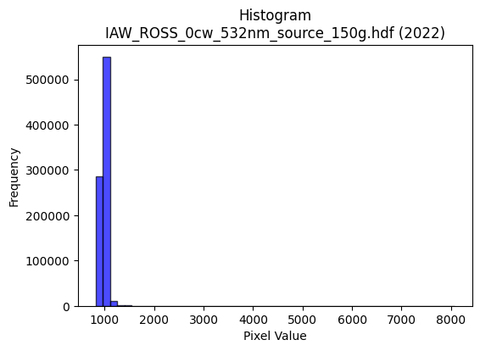
2022 | IAW_ROSS_0cw_532nm_source_150g.hdf | iaw ross | b'\x89PNG\r\n\x1a\n\x00\x00\x00\rIHDR\x00\x00\x026\x00\x00\x01\x9e\x08\x06\x00\x00\x00\x87\x11K+\x00\x00\x009tEXtSoftware\x00Matplotlib version3.9.1, https://matplotlib.org/\xd3\x19\xee!\x00\x00\x00\tpHYs\x00\x00\x0fa\x00\x00\x0fa\x01\xa8?\xa7i\x00\x00[\xebIDATx\x9c\xed\xddwT\x14\xd7\xdf\x06\xf0g\xe9E\x17\x10\xa4\x18\x01\x11\xb1 6\xc4\x82\xb1\x11QT\xec\xc6`\x07\xc5$\x1a\xac\xd8b4"\xa6`4FM,\xd1\x18E\x13+\xf9EcE\tv%\x16\x14{\xc3\x86\r!*ET\xea}\xff\xf00\xaf\xe3\x82,\x88\xa2\x93\xe7s\xce\x9cd\xef\xfd\xee\xcc\x9d]\x16\x1eg\xee\xcc\xaa\x84\x10\x02DDDD\n\xa0S\xd6\x03 """*-\x0c6DDD\xa4\x18\x0c6DDD\xa4\x18\x0c6DDD\xa4\x18\x0c6DDD\xa4\x18\x0c6DDD\xa4\x18\x0c6DDD\xa4\x18\x0c6DDD\xa4\x18\x0c6DDD\xa4\x18\x0c6D\xf4V\xaaR\xa5\n\x02\x02\x02\xcaz\x18D\xf4\x8ea\xb0!\xa27"<<\x1c*\x95\n\xc7\x8e\x1d+\xb0\xbfu\xeb\xd6pss{\xa5ml\xdb\xb6\r\xd3\xa6M{\xa5u\x10\xd1\xbb\x8d\xc1\x86\x88\xdeJ\x17/^\xc4/\xbf\xfcR\xac\xe7l\xdb\xb6\r\xa1\xa1\xa1\xafiDD\xf4.`\xb0!\xa2\xb7\x92\xa1\xa1!\xf4\xf5\xf5\xcbz\x18\xc5\x92\x91\x91Q\xd6C \xfa\xcfc\xb0!\xa2\xb7\xd2\x8bsl\xb2\xb3\xb3\x11\x1a\x1a\n\x17\x17\x17\x18\x19\x19\xc1\xd2\xd2\x12\xcd\x9b7GTT\x14\x00 \x00\x0b\x16,\x00\x00\xa8T*i\xc9\x97\x91\x91\x81\xb1c\xc7\xc2\xde\xde\x1e\x86\x86\x86\xa8Q\xa3\x06\xbe\xff\xfe{\x08!d\xdb}\xf2\xe4\tF\x8e\x1c\t+++\x94/_\x1e]\xbat\xc1\xed\xdb\xb7\xa1R\xa9d\xa7\xb9\xa6M\x9b\x06\x95J\x85s\xe7\xce\xa1o\xdf\xbe\xb0\xb0\xb0@\xf3\xe6\xcd\x01\x00\xa7N\x9dB@@\x00\xaaV\xad\n###\xd8\xda\xdab\xf0\xe0\xc1\xb8\x7f\xff\xbel[\xf9\xeb\xb8t\xe9\x12\xfa\xf7\xef\x0f333T\xacX\x11_~\xf9%\x84\x10\xb8y\xf3&\xbav\xed\n\xb5Z\r[[[\xcc\x9e=\xbb4_b"E\xd2+\xeb\x01\x10\xd1\x7fKjj*\xfe\xfd\xf7_\x8d\xf6\xec\xec\xec\x97>o\xda\xb4i\x08\x0b\x0b\xc3\x90!C\xd0\xb8qc\xa4\xa5\xa5\xe1\xd8\xb1c8~\xfc8\xda\xb6m\x8bO?\xfd\x14w\xee\xdcATT\x14~\xfb\xed7\xd9s\x85\x10\xe8\xd2\xa5\x0bv\xef\xde\x8d\xc0\xc0@\xd4\xaf_\x1f;v\xec\xc0\xf8\xf1\xe3q\xfb\xf6m\xcc\x993G\xaa\r\x08\x08\xc0\xfa\xf5\xeb1`\xc0\x004m\xda\x14{\xf7\xee\x85\xaf\xafo\xa1\xe3\xea\xd5\xab\x17\\\\\\\xf0\xed\xb7
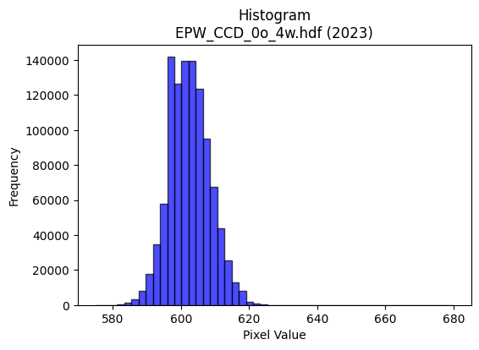
2023 | EPW_CCD_0o_4w.hdf | epw ccd | b'\x89PNG\r\n\x1a\n\x00\x00\x00\rIHDR\x00\x00\x026\x00\x00\x01\x9e\x08\x06\x00\x00\x00\x87\x11K+\x00\x00\x009tEXtSoftware\x00Matplotlib version3.9.1, https://matplotlib.org/\xd3\x19\xee!\x00\x00\x00\tpHYs\x00\x00\x0fa\x00\x00\x0fa\x01\xa8?\xa7i\x00\x00[\xc3IDATx\x9c\xed\xddwX\x14\xd7\xfe?\xf0\xf7\x02\xee\x82(Ui\x11\x91(V\xecD\x84\x88\xb1\x10A\x8d\x91h\x8c\x05k\x88F#6\x8c\x1a\x8d\xc1\x9a\xd8\x15;1\xb1&b\xbb7\x12\xaf\x05%h"*\xa2\xa0\xc4\x8e\x1d\x8dJ\x11\x84\x15B\xe7\xfc\xfe\xf0\xcb\xfcX\x97.\x02\xae\xef\xd7\xf3\xecs\xb3\xe7|v\xe6\xec\x01\xafog\xce\xcc\xc8\x84\x10\x02DDDD\x1a@\xab\xaa\x07@DDDTQ\x18l\x88\x88\x88Hc0\xd8\x10\x11\x11\x91\xc6`\xb0!"""\x8d\xc1`CDDD\x1a\x83\xc1\x86\x88\x88\x884\x06\x83\r\x11\x11\x11i\x0c\x06\x1b"""\xd2\x18\x0c6DDD\xa41\x18l\x88\xa8Zj\xd0\xa0\x01F\x8e\x1cY\xd5\xc3 \xa27\x0c\x83\r\x11U\x8am\xdb\xb6A&\x93!""\xa2\xd0\xfe.]\xba\xc0\xde\xde\xfe\x95\xf6q\xf8\xf0a\xcc\x9d;\xf7\x95\xb6ADo6\x06\x1b"\xaa\x96\xa2\xa3\xa3\xf1\xd3O?\x95\xe93\x87\x0f\x1f\xc6\xbcy\xf3^\xd3\x88\x88\xe8M\xc0`CD\xd5\x92B\xa1@\x8d\x1a5\xaaz\x18e\x92\x96\x96V\xd5C z\xeb1\xd8\x10Q\xb5\xf4\xf2\x1a\x9b\xec\xecl\xcc\x9b7\x0fvvv\xd0\xd5\xd5\x85\xa9\xa9):u\xea\x84\xe0\xe0`\x00\xc0\xc8\x91#\xb1~\xfdz\x00\x80L&\x93^\xf9\xd2\xd2\xd20u\xeaTX[[C\xa1P\xa0I\x93&X\xbe|9\x84\x10*\xfbMOO\xc7\xc4\x89\x13Q\xa7N\x1d\xd4\xae]\x1b\x1f\x7f\xfc1\x1e=z\x04\x99L\xa6r\x9ak\xee\xdc\xb9\x90\xc9d\xb8v\xed\x1a\x86\x0c\x19\x02ccct\xea\xd4\t\x00p\xe9\xd2%\x8c\x1c9\x12\xef\xbe\xfb.tuuaaa\x81\xcf?\xff\x1c\x89\x89\x89*\xfb\xca\xdf\xc6\xcd\x9b71t\xe8P\x18\x1a\x1a\xa2n\xdd\xba\xf8\xee\xbb\xef \x84\xc0\xc3\x87\x0f\xd1\xb7o_\x18\x18\x18\xc0\xc2\xc2\x02+V\xac\xa8\xc8)&\xd2H:U=\x00"z\xbb\xa4\xa4\xa4\xe0\xe9\xd3\xa7j\xed\xd9\xd9\xd9\xc5~n\xee\xdc\xb9X\xb4h\x11\xbe\xf8\xe2\x0bt\xe8\xd0\x01J\xa5\x12\x11\x11\x11\xb8p\xe1\x02>\xfc\xf0C|\xf9\xe5\x97x\xfc\xf81\x82\x83\x83\xf1\xcb/\xbf\xa8|V\x08\x81\x8f?\xfe\x18\'N\x9c\x80\x97\x97\x17\xda\xb4i\x83\xa3G\x8fb\xda\xb4ix\xf4\xe8\x11V\xadZ%\xd5\x8e\x1c9\x12{\xf7\xee\xc5\xb0a\xc3\xd0
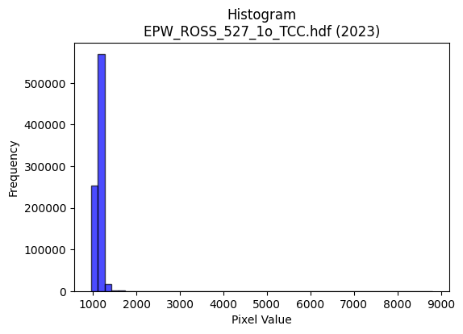
2023 | EPW_ROSS_527_1o_TCC.hdf | epw ross | b'\x89PNG\r\n\x1a\n\x00\x00\x00\rIHDR\x00\x00\x02>\x00\x00\x01\x9e\x08\x06\x00\x00\x00\x94\xc6\x0b\xdf\x00\x00\x009tEXtSoftware\x00Matplotlib version3.9.1, https://matplotlib.org/\xd3\x19\xee!\x00\x00\x00\tpHYs\x00\x00\x0fa\x00\x00\x0fa\x01\xa8?\xa7i\x00\x00U\xbdIDATx\x9c\xed\xdd{\\\xcf\xf7\xff?\xfe\xdb\xab\xc3\xab\xa3W\x11\x95\x1c*\xe7\x11!$\xc3\x86V\xa39\xb3\x10Bl,&\x19c\xbc\x85\xb1\x8c\xf7\x8c\xbd\x91m6\xd9\x9c\xdb\xc7as\x88\x96\xd3Ls\x88\x9cFH\xc4\x92B\xf5J\xe8\xf8\xf8\xfd\xe1\xd7\xf3\xeb\xe9\x15\x1d\x94j\xcf\xdb\xf5ry]\xb6\x1e\x8f\xfb\xeb\xf1\xbc?{Q7\xaf\xe7\xe1\xa5\x12B\x08\x10\x11\x11\x11)\x80^E7@DDD\xf4\xba0\xf8\x10\x11\x11\x91b0\xf8\x10\x11\x11\x91b0\xf8\x10\x11\x11\x91b0\xf8\x10\x11\x11\x91b0\xf8\x10\x11\x11\x91b0\xf8\x10\x11\x11\x91b0\xf8\x10\x11\x11\x91b0\xf8\x10\x11\x11\x91b0\xf8\x10Q\xa5\xe4\xe0\xe0\x80Q\xa3FUt\x1bD\xf4/\xc3\xe0CD\xafEhh(T*\x15N\x9d:U\xe8\xfc\xdbo\xbf\r\'\'\xa7W\xda\xc6\x9e={0w\xee\xdcWZ\x83\x88\xfe\xdd\x18|\x88\xa8R\x8a\x8d\x8d\xc5\xf7\xdf\x7f_\xa2\xe7\xec\xd9\xb3\x07\xf3\xe6\xcd+\xa7\x8e\x88\xe8\xdf\x80\xc1\x87\x88*%###\x18\x1a\x1aVt\x1b%\x92\x99\x99Y\xd1-\x10Q\x11\x18|\x88\xa8Rz\xfe\x1c\x9f\x9c\x9c\x1c\xcc\x9b7\x0f\x8d\x1b7\x86\xb1\xb11\xac\xac\xac\xd0\xb9sgDDD\x00\x00F\x8d\x1a\x85\x95+W\x02\x00T*\x95\xf4(\x90\x99\x99\x89\xa9S\xa7\xa2^\xbdz022B\xd3\xa6M\xf1\xdf\xff\xfe\x17B\x08\xd9v\x1f?~\x8c\x8f?\xfe\x185k\xd6D\xb5j\xd5\xd0\xa7O\x1f\xfc\xf3\xcf?P\xa9T\xb2\xc3hs\xe7\xce\x85J\xa5\xc2\xdf\x7f\xff\x8da\xc3\x86\xa1z\xf5\xea\xe8\xdc\xb93\x00\xe0\xdc\xb9s\x185j\x14\x1a4h\x00ccc\xd8\xda\xdab\xcc\x981\xb8\x7f\xff\xbel[\x05k\\\xb9r\x05\xc3\x87\x0f\x87\x85\x85\x05j\xd5\xaa\x85\xff\xfc\xe7?\x10B\xe0\xd6\xad[\xe8\xdb\xb7/4\x1a\rlmm\xf1\xd5W_\x95\xe5\xb7\x98H\x91\x0c*\xba\x01"R\x96\xf4\xf4t\xdc\xbbwOg<\'\'\xe7\xa5\xcf\x9b;w.\x82\x83\x831v\xecXt\xe8\xd0\x01Z\xad\x16\xa7N\x9d\xc2\xe9\xd3\xa7\xf1\xce;\xef\xe0\xc3\x0f?Dbb""""\xf0\xf3\xcf?\xcb\x9e+\x84@\x9f>}p\xf0\xe0A\xf8\xf9\xf9\xa1u\xeb\xd6\xd8\xb7o\x1f\xa6M\x9b\x86\x7f\xfe\xf9\x07_\x7f\xfd\xb5T;j
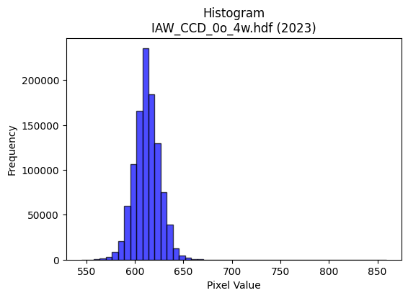
2023 | IAW_CCD_0o_4w.hdf | iaw ccd | b'\x89PNG\r\n\x1a\n\x00\x00\x00\rIHDR\x00\x00\x026\x00\x00\x01\x9e\x08\x06\x00\x00\x00\x87\x11K+\x00\x00\x009tEXtSoftware\x00Matplotlib version3.9.1, https://matplotlib.org/\xd3\x19\xee!\x00\x00\x00\tpHYs\x00\x00\x0fa\x00\x00\x0fa\x01\xa8?\xa7i\x00\x00N\'IDATx\x9c\xed\xdd}\\\xcdw\xff\x07\xf0\xd7\xe9\xe6\x9cn\xa8\xa4RM\x92\xfb\x9brO2\x8ci*]\x08\x97\xcbM\x08\x8d1\x0c\xb9\xd9\xec&\xf7c\x8c\xb1\xcd\xd8lj\xee\x86633w]\x19Bnjr7BR\xb9\x89V\xea(\x9c\xee>\xbf?\xfc\xfa^\x8eS:%\xa5\xaf\xd7\xf3\xf18\x8fk\xe7\xfby\x9f\xefy\x9fO9\xbd\xae\xef\xf9|\xbfG!\x84\x10 """\x92\x01\x83\xcan\x80\x88\x88\x88\xa8\xbc0\xd8\x10\x11\x11\x91l0\xd8\x10\x11\x11\x91l0\xd8\x10\x11\x11\x91l0\xd8\x10\x11\x11\x91l0\xd8\x10\x11\x11\x91l0\xd8\x10\x11\x11\x91l0\xd8\x10\x11\x11\x91l0\xd8\x10\x11\x11\x91l0\xd8\x10\xd1K\xa9n\xdd\xba\x189rde\xb7ADU\x0c\x83\r\x11U\x88\xd0\xd0P(\x14\nDGG\x179\xde\xad[7\xb8\xba\xba>\xd7s\xec\xde\xbd\x1bs\xe6\xccy\xae}\x10Q\xd5\xc6`CD/\xa5\xb8\xb88\xac]\xbb\xb6T\x8f\xd9\xbd{7\xe6\xce\x9d\xfb\x82:"\xa2\xaa\x80\xc1\x86\x88^J*\x95\n\xc6\xc6\xc6\x95\xddF\xa9dggWv\x0bD\xaf<\x06\x1b"z)=\xbd\xc6&77\x17s\xe7\xceE\xc3\x86\rabb\x82\x9a5k\xa2s\xe7\xce\x08\x0f\x0f\x07\x00\x8c\x1c9\x12\xabV\xad\x02\x00(\x14\n\xe9V(;;\x1b\xd3\xa6M\x83\x93\x93\x13T*\x15\x1a7n\x8c\xcf?\xff\x1cB\x08\xad\xe7}\xf8\xf0!\xde{\xef=\xd8\xd8\xd8\xa0z\xf5\xea\xe8\xd3\xa7\x0fn\xde\xbc\t\x85B\xa1\xf51\xd7\x9c9s\xa0P(\xf0\xf7\xdf\x7fc\xe8\xd0\xa1\xa8Q\xa3\x06:w\xee\x0c\x008{\xf6,F\x8e\x1c\x89z\xf5\xea\xc1\xc4\xc4\x04\xf6\xf6\xf6\x18=z4\xd2\xd2\xd2\xb4\x9e\xabp\x1f\x97/_\xc6\xb0a\xc3`ii\t[[[|\xf2\xc9\'\x10B 99\x19}\xfb\xf6\x85\x85\x85\x05\xec\xed\xed\xb1l\xd9\xb2\xf2\x9cb"Y2\xaa\xec\x06\x88\xe8\xd5\x92\x99\x99\x89\x7f\xfe\xf9Gg{nn\xee3\x1f7g\xce\x1c,Z\xb4\x08o\xbf\xfd6:t\xe8\x00\xb5Z\x8d\xe8\xe8h\xfc\xf5\xd7_x\xeb\xad\xb7\xf0\xce;\xef\xe0\xd6\xad[\x08\x0f\x0f\xc7\x86\r\x1b\xb4\x1e+\x84@\x9f>}\xf0\xe7\x9f\x7f"00\x10\xadZ\xb5\xc2\xbe}\xfb0c\xc6\x0c\xdc\xbcy\x13_|\xf1\x85T;r\xe4Hl\xdb\xb6\r\xc3\x87\x0fG\xc7\x8e\x1dq\xe8\xd0!\xf8
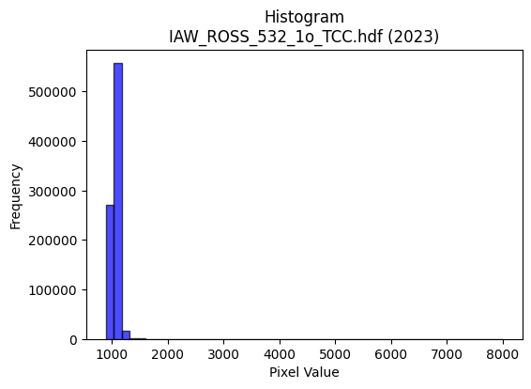
2023 | IAW_ROSS_532_1o_TCC.hdf | iaw ross | b'\x89PNG\r\n\x1a\n\x00\x00\x00\rIHDR\x00\x00\x026\x00\x00\x01\x9e\x08\x06\x00\x00\x00\x87\x11K+\x00\x00\x009tEXtSoftware\x00Matplotlib version3.9.1, https://matplotlib.org/\xd3\x19\xee!\x00\x00\x00\tpHYs\x00\x00\x0fa\x00\x00\x0fa\x01\xa8?\xa7i\x00\x00U#IDATx\x9c\xed\xddyXTe\xff?\xf0\xf7\xb0\r\xeb\x00\xa2\x80\xa4 \xe2\x16\xe2\x8e\x0b&\x16IR\x92\xbb\x86K\n\x8a\x95\x86&b\x9a\xa6\x89\xda\xa2\x8f\xb6h\x8fJ=\x99P\xb9\xf3<.\xb9\xa1\x84[\x1a\xb9\xa0\xb8\x8b\x8a(\x96\x8e\xe2\x02\x83\x88\x80\xcc\xfd\xfb\xc3\x1f\xe7\xebqP\x16\xd1\xa1\xe3\xfbu]s\x15\xe7\xfe\xcc9\x9f\x9bQx{V\x95\x10B\x80\x88\x88\x88H\x01L\x8c\xdd\x00\x11\x11\x11QUa\xb0!"""\xc5`\xb0!"""\xc5`\xb0!"""\xc5`\xb0!"""\xc5`\xb0!"""\xc5`\xb0!"""\xc5`\xb0!"""\xc5`\xb0!"""\xc5`\xb0!\xa2j\xa9^\xbdz\x08\x0b\x0b3v\x1bD\xf4\x0f\xc3`CD\xcfD\\\\\x1cT*\x15\x0e\x1e<X\xea\xf8+\xaf\xbc\x02\x1f\x1f\x9f\'\xda\xc6\xe6\xcd\x9b1}\xfa\xf4\'Z\x07\x11\xfd\xb31\xd8\x10Q\xb5\x94\x96\x96\x86\x1f~\xf8\xa1B\xef\xd9\xbcy3f\xcc\x98\xf1\x94:"\xa2\x7f\x02\x06\x1b"\xaa\x96\xd4j5\xcc\xcd\xcd\x8d\xddF\x85\xe4\xe5\xe5\x19\xbb\x05\xa2\xe7\x1e\x83\r\x11UK\x0f\x9fcSTT\x84\x193f\xa0a\xc3\x86\xb0\xb4\xb4\x84\x93\x93\x13:u\xea\x84\xc4\xc4D\x00@XX\x18\x16.\\\x08\x00P\xa9T\xd2\xabD^^\x1e\xc6\x8f\x1f\x8f\xbau\xebB\xadV\xa3q\xe3\xc6\xf8\xf2\xcb/!\x84\x90m7??\x1f\x1f|\xf0\x01j\xd6\xac\t;;;\xf4\xe8\xd1\x03\x7f\xff\xfd7T*\x95\xec0\xd7\xf4\xe9\xd3\xa1R\xa9p\xf2\xe4I\x0c\x1a4\x08\x8e\x8e\x8e\xe8\xd4\xa9\x13\x00\xe0\xe8\xd1\xa3\x08\x0b\x0bC\xfd\xfa\xf5aii\tWWW\x0c\x1f>\x1c7n\xdc\x90m\xabd\x1dg\xce\x9c\xc1\xdbo\xbf\r{{{\xd4\xaaU\x0b\x9f|\xf2\t\x84\x10\xb8t\xe9\x12z\xf6\xec\t\x8dF\x03WWW|\xf5\xd5WU\xf9-&R$3c7@D\xcf\x97\x9c\x9c\x1c\\\xbf~\xdd`yQQ\xd1c\xdf7}\xfat\xcc\x9a5\x0b#F\x8c@\xbbv\xed\xa0\xd3\xe9p\xf0\xe0A\x1c:t\x08\xaf\xbd\xf6\x1a\xde{\xef=\\\xbe|\x19\x89\x89\x89\xf8\xe5\x97_d\xef\x15B\xa0G\x8f\x1e\xd8\xb1c\x07\xc2\xc3\xc3\xd1\xb2eKl\xdd\xba\x15\x13&L\xc0\xdf\x7f\xff\x8do\xbe\xf9F\xaa\r\x0b\x0b\xc3\xea\xd5\xab1d\xc8\x10t\xe8\xd0\x01\xbbv\xedBpp\xf0#\xfb\xea\xdf\xb
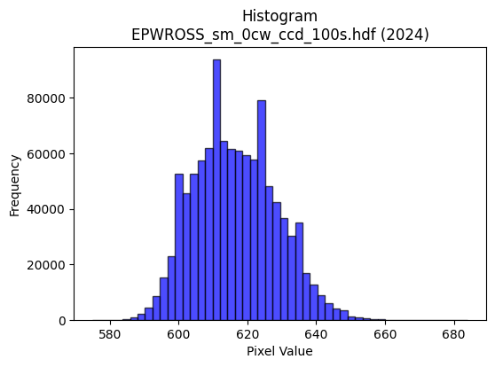
2024 | EPWROSS_sm_0cw_ccd_100s.hdf | epw ccd | b'\x89PNG\r\n\x1a\n\x00\x00\x00\rIHDR\x00\x00\x02.\x00\x00\x01\x9e\x08\x06\x00\x00\x00\xb3h\x8a7\x00\x00\x009tEXtSoftware\x00Matplotlib version3.9.1, https://matplotlib.org/\xd3\x19\xee!\x00\x00\x00\tpHYs\x00\x00\x0fa\x00\x00\x0fa\x01\xa8?\xa7i\x00\x00X\xc3IDATx\x9c\xed\xddwX\x14\xd7\xfb6\xf0{i\xcb\x82\x14A\x8a\x04D\xec\x05\xc5X@\x8cXQ\x8c&\xd6\x18{%\x1a\r\xf6\x12MLT4\xc6\xae\x18\x1b\xd1D,\x89\xb1}cI\xacX\x125\xb6\x88&\xc6\x18\x11\x1bb\xa1\x88\xe0\n"m\xcf\xfb\x87/\xf3sY\xca\xb2"0z\x7f\xaek\xaf\x84s\x9e\x9d9{D\xb8\x9d93\xa3\x10B\x08\x10\x11\x11\x11\xc9\x80Qi\x0f\x80\x88\x88\x88H_\x0c.DDD$\x1b\x0c.DDD$\x1b\x0c.DDD$\x1b\x0c.DDD$\x1b\x0c.DDD$\x1b\x0c.DDD$\x1b\x0c.DDD$\x1b\x0c.DDD$\x1b\x0c.DT\xe2*W\xae\x8c\xc1\x83\x07\x97\xf60\x88H\x86\x18\\\x88\xe8\xa5\xad_\xbf\x1e\n\x85\x02\xe7\xcf\x9f\xcf\xb3\xbfU\xabV\xf0\xf4\xf4|\xa9}\xec\xdb\xb7\x0f3g\xce|\xa9m\x10\x91\xfc1\xb8\x10Q\x89\x8b\x8c\x8c\xc4\xda\xb5k\x8b\xf4\x9e}\xfb\xf6!88\xf8\x15\x8d\x88\x88\xe4\x82\xc1\x85\x88J\x9cR\xa9\x84\xa9\xa9ii\x0f\xa3HRSSK{\x08D\x04\x06\x17"*\x05\xb9\xd7\xb8dff"88\x18\xd5\xabW\x87\xb9\xb99\xec\xed\xed\xd1\xbcys\x84\x87\x87\x03\x00\x06\x0f\x1e\x8c\x95+W\x02\x00\x14\n\x85\xf4\xca\x91\x9a\x9a\x8a\x89\x13\'\xc2\xcd\xcd\rJ\xa5\x125k\xd6\xc4\xa2E\x8b \x84\xd0\xdaoZZ\x1a\xc6\x8c\x19\x83\n\x15*\xc0\xca\xca\n\x9d;w\xc6\xbd{\xf7\xa0P(\xb4NC\xcd\x9c9\x13\n\x85\x02W\xae\\A\xdf\xbe}Q\xbe|y4o\xde\x1c\x00p\xe9\xd2%\x0c\x1e<\x18U\xaaT\x81\xb9\xb99\x9c\x9d\x9d1t\xe8P$&&j\xed+g\x1b\xd7\xae]C\xff\xfe\xfdacc\x03\x07\x07\x07|\xf9\xe5\x97\x10B &&\x06]\xbat\x81\xb5\xb55\x9c\x9d\x9d\xb1x\xf1\xe2\xe2\x9cb\xa2\xd7\x96Ii\x0f\x80\x88^\x1f\x8f\x1f?\xc6\xc3\x87\x0fu\xda333\x0b|\xdf\xcc\x9931w\xee\\|\xf4\xd1G\xf0\xf6\xf6\x86Z\xad\xc6\xf9\xf3\xe7q\xe1\xc2\x05\xb4k\xd7\x0e\x1f\x7f\xfc1\xee\xdf\xbf\x8f\xf0\xf0pl\xda\xb4I\xeb\xbdB\x08t\xee\xdc\x19\xc7\x8e\x1dC`` \x1a4h\x80\x83\x07\x0fb\xf2\xe4\xc9\xb8w\xef\x1e\x96.]*\xd5\x0e\x1e<\x18\xdb\xb6m\xc3\x80\x01\x03\xd0\xb4iS\xfc\xfe\xfb\xef\xe8\xd4\xa9S\xbe\xe3\xea\xd9\xb3\'\xaaW\xaf\x

2024 | EPW_2w_0cw_ccd_100s.hdf | epw ccd | b'\x89PNG\r\n\x1a\n\x00\x00\x00\rIHDR\x00\x00\x02.\x00\x00\x01\x9e\x08\x06\x00\x00\x00\xb3h\x8a7\x00\x00\x009tEXtSoftware\x00Matplotlib version3.9.1, https://matplotlib.org/\xd3\x19\xee!\x00\x00\x00\tpHYs\x00\x00\x0fa\x00\x00\x0fa\x01\xa8?\xa7i\x00\x00T\xcfIDATx\x9c\xed\xddwX\x14W\xff6\xf0{\x01Y\x10)\x82\x14\x89\x88\xd8ETl F\xac(\x96X\xa2\x8f\xd1\x88\x1dcb\xec-\xeac\xa2b\x89\xbd\xc5\x9a\xa2\xa0&\xc6\x92\xa2>v\x82&\xa2b\xc3\xdeQ\x11\xb1P\x02\xe2\n"m\xcf\xfb\x87?\xe6u]\xca\xb2R\x1c\xb9?\xd7\xb5W\xb2\xe7|w\xe6\xec\xb1p;sfF!\x84\x10 """\x92\x01\x83\x92\x1e\x00\x11\x11\x11\x91\xae\x18\\\x88\x88\x88H6\x18\\\x88\x88\x88H6\x18\\\x88\x88\x88H6\x18\\\x88\x88\x88H6\x18\\\x88\x88\x88H6\x18\\\x88\x88\x88H6\x18\\\x88\x88\x88H6\x18\\\x88\x88\x88H6\x18\\\x88\xa8\xd8U\xa9R\x05\x83\x07\x0f.\xe9a\x10\x91\x0c1\xb8\x10\xd1[\x0b\n\n\x82B\xa1\xc0\xb9s\xe7r\xeco\xdd\xba5\xdc\xdc\xdc\xdej\x1f\xfb\xf7\xef\xc7\xacY\xb3\xdej\x1bD$\x7f\x0c.DT\xecn\xdd\xba\x85\x1f\x7f\xfc\xb1@\x9f\xd9\xbf\x7f?\x02\x02\x02\x8ahDD$\x17\x0c.DT\xec\x94J%\xca\x94)S\xd2\xc3(\x90\x94\x94\x94\x92\x1e\x02\x11\x81\xc1\x85\x88J\xc0\x9bk\\222\x10\x10\x10\x80\x1a5j\xc0\xc4\xc4\x04666h\xd1\xa2\x05\x82\x83\x83\x01\x00\x83\x07\x0f\xc6\x9a5k\x00\x00\n\x85BzeKII\xc1\xc4\x89\x13\xe1\xe4\xe4\x04\xa5R\x89Z\xb5ja\xc9\x92%\x10Bh\xec755\x15c\xc6\x8cA\x85\n\x15`nn\x8en\xdd\xba\xe1\xd1\xa3GP(\x14\x1a\xa7\xa1f\xcd\x9a\x05\x85B\x81\xeb\xd7\xaf\xa3_\xbf~(_\xbe<Z\xb4h\x01\x00\xb8|\xf92\x06\x0f\x1e\x8c\xaaU\xab\xc2\xc4\xc4\x04\x0e\x0e\x0e\x18:t(\x12\x12\x124\xf6\x95\xbd\x8d\xdb\xb7o\xa3\x7f\xff\xfe\xb0\xb4\xb4\x84\xad\xad-\xbe\xf9\xe6\x1b\x08!\x10\x1d\x1d\x8d\xee\xdd\xbb\xc3\xc2\xc2\x02\x0e\x0e\x0eX\xbatiaN1\xd1{\xcb\xa8\xa4\x07@D\xef\x8fg\xcf\x9e\xe1\xdf\x7f\xff\xd5j\xcf\xc8\xc8\xc8\xf3s\xb3f\xcd\xc2\xfc\xf9\xf31l\xd80xxx@\xa5R\xe1\xdc\xb9s8\x7f\xfe<\xda\xb7o\x8f\xcf?\xff\x1c\x8f\x1f?Fpp0\xb6l\xd9\xa2\xf1Y!\x04\xbau\xeb\x86\xa3G\x8f\xc2\xdf\xdf\x1f\xee\xee\xee8t\xe8\x10&O\x9e\x8cG\x8f\x1ea\xf9\xf2\xe5R\xed\xe0\xc1\x83\xb1c\xc7\x0e\x0c\x180\x
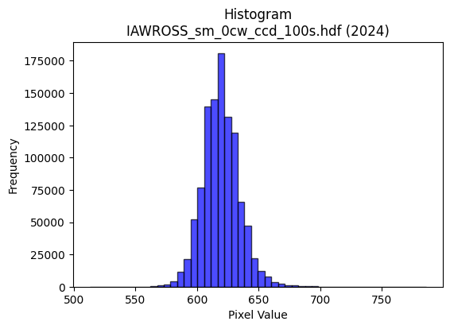
2024 | IAWROSS_sm_0cw_ccd_100s.hdf | iaw ccd | b'\x89PNG\r\n\x1a\n\x00\x00\x00\rIHDR\x00\x00\x026\x00\x00\x01\x9e\x08\x06\x00\x00\x00\x87\x11K+\x00\x00\x009tEXtSoftware\x00Matplotlib version3.9.1, https://matplotlib.org/\xd3\x19\xee!\x00\x00\x00\tpHYs\x00\x00\x0fa\x00\x00\x0fa\x01\xa8?\xa7i\x00\x00auIDATx\x9c\xed\xdd{|\x0cg\xfb?\xf0\xcf&\xb1\x9bM\xe4|NED\xc41A\x9d\xd2\xb4\xceB\x90\xaaS\xd5Y\x90R\x1a\x8a(\xaaU\x04-\x8d\x07\xa1T\xaa\xad\xa86(}T\xfb8GT\x9dR$\x95**H#Q\xb2\xa4\x11V\x82\x1c\xef\xdf\x1f\xfde\xbe\xc6n\x8e"a}\xde\xaf\xd7\xbc\x9a\xbd\xefkf\xaf\xb9m7Wf\xee\x99Q\x08!\x04\x88\x88\x88\x88\x0c\x80QM\'@DDDTUX\xd8\x10\x11\x11\x91\xc1`aCDDD\x06\x83\x85\r\x11\x11\x11\x19\x0c\x166DDDd0X\xd8\x10\x11\x11\x91\xc1`aCDDD\x06\x83\x85\r\x11\x11\x11\x19\x0c\x166DDDd0X\xd8\x10\xd1S\xa9^\xbdz\x18=ztM\xa7AD\xcf\x18\x166DT-6l\xd8\x00\x85B\x81\xf8\xf8x\xbd\xfd\x9d;w\x86\xb7\xb7\xf7c\xbd\xc7\xee\xdd\xbb1\x7f\xfe\xfc\xc7\xda\x06\x11=\xdbX\xd8\x10\xd1S)))\t_|\xf1E\x85\xd6\xd9\xbd{7\xc2\xc2\xc2\x9ePFD\xf4,`aCDO%\x95J\x85Z\xb5j\xd5t\x1a\x15\x92\x93\x93S\xd3)\x10=\xf7X\xd8\x10\xd1S\xe9\xd196\xf9\xf9\xf9\x08\x0b\x0b\x83\x97\x97\x17LMMagg\x87\xf6\xed\xdb#&&\x06\x000z\xf4h\xacY\xb3\x06\x00\xa0P(\xa4\xa5XNN\x0e\xa6O\x9f\x0e777\xa8T*4j\xd4\x08\xff\xf9\xcf\x7f \x84\x90\xbd\xef\xfd\xfb\xf7\xf1\xce;\xef\xc0\xde\xde\x1e\x16\x16\x16x\xed\xb5\xd7p\xed\xda5(\x14\n\xd9i\xae\xf9\xf3\xe7C\xa1P\xe0\xfc\xf9\xf3\x186l\x18lll\xd0\xbe}{\x00\xc0\x993g0z\xf4h\xd4\xaf_\x1f\xa6\xa6\xa6pvv\xc6\xd8\xb1c\x91\x99\x99){\xaf\xe2m\\\xbcx\x11#F\x8c\x80\x95\x95\x15\x1c\x1c\x1c\xf0\xe1\x87\x1fB\x08\x81\xabW\xaf\xa2o\xdf\xbe\xb0\xb4\xb4\x84\xb3\xb33\x96-[V\x95CLd\x90Lj:\x01"z\xbe\xdc\xb9s\x07\xff\xfc\xf3\x8fN{~~~\xa9\xeb\xcd\x9f?\x1f\x8b\x17/\xc6\x9bo\xbe\x89v\xed\xdaA\xab\xd5">>\x1e\xbf\xfd\xf6\x1b\xbaw\xef\x8e\xb7\xdez\x0b\xd7\xaf_GLL\x0c\xbe\xf9\xe6\x1b\xd9\xbaB\x08\xbc\xf6\xdak\xf8\xf9\xe7\x9f\x11\x1c\x1c\x8c\x96-[b\xdf\xbe}\x981c\x06\xae]\xbb\x86\x15+VH\xb1\xa3G\x8f\xc6\xd6\xad[1r\xe4H\xbc\xf4\xd2K\xf8\xe5\x97_\x10\x18\x18Xb^\x83\x06\r\x82\x97\x97\x17>\xfe\xf8c\x
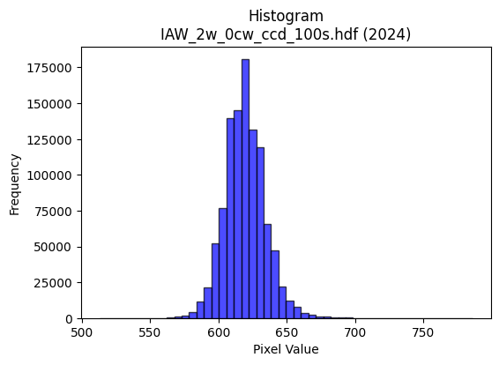
2024 | IAW_2w_0cw_ccd_100s.hdf | iaw ccd | b'\x89PNG\r\n\x1a\n\x00\x00\x00\rIHDR\x00\x00\x026\x00\x00\x01\x9e\x08\x06\x00\x00\x00\x87\x11K+\x00\x00\x009tEXtSoftware\x00Matplotlib version3.9.1, https://matplotlib.org/\xd3\x19\xee!\x00\x00\x00\tpHYs\x00\x00\x0fa\x00\x00\x0fa\x01\xa8?\xa7i\x00\x00]\x96IDATx\x9c\xed\xddy\\\x15e\xff?\xfe\xd7\x019\x87E\xf6\xed@""\xe2\njn\x84\x89J\x92\xa0|\xca-sKQQ\xb3p\xc5\xd4,CPK\xd3\xdb\xad\xf4\x96\xac\x84,I\xa3\xbb\xaco\x9a\x89\x98\xb9\xe1\x02i\xa6\x16!"Xr\x94\x1b\xc5#\xa8\xac\xd7\xef\x8f~\xcc\xedt\x0e\xab,z|=\x1f\x8fy\xe4\\\xd7{\xe6\xbc\xe7\x92\x0eog\xae\x99Q\x08!\x04\x88\x88\x88\x88\x0c\x80QS\'@DDDT_X\xd8\x10\x11\x11\x91\xc1`aCDDD\x06\x83\x85\r\x11\x11\x11\x19\x0c\x166DDDd0X\xd8\x10\x11\x11\x91\xc1`aCDDD\x06\x83\x85\r\x11\x11\x11\x19\x0c\x166DDDd0X\xd8\x10\xd1C\xa9U\xabV\x988qbS\xa7AD\x8f\x18\x166D\xd4(\xe2\xe2\xe2\xa0P(\x90\x92\x92\xa2\xb7\xbf\x7f\xff\xfe\xf0\xf6\xf6~\xa0\xcf\xd8\xb3g\x0f\xa2\xa2\xa2\x1eh\x1fD\xf4hcaCD\x0f\xa5\xb4\xb44|\xf8\xe1\x87\xb5\xdaf\xcf\x9e=\x88\x8e\x8en\xa0\x8c\x88\xe8Q\xc0\xc2\x86\x88\x1eJ*\x95\n&&&M\x9dF\xad\x14\x16\x166u\nD\x8f=\x166D\xf4P\xfa\xe7\x1c\x9b\x92\x92\x12DGG\xc3\xcb\xcb\x0b\xa6\xa6\xa6\xb0\xb7\xb7G\x9f>}\x90\x98\x98\x08\x00\x988q"6m\xda\x04\x00P(\x14\xd2R\xa1\xb0\xb0\x10\xf3\xe6\xcd\x83\x9b\x9b\x1bT*\x15\xda\xb5k\x87\x7f\xfd\xeb_\x10B\xc8>\xf7\xee\xdd\xbb\x985k\x16\x1c\x1c\x1c`ii\x89\xe7\x9f\x7f\x1e\x7f\xfd\xf5\x17\x14\n\x85\xec2WTT\x14\x14\n\x05.\\\xb8\x80\xb1c\xc7\xc2\xd6\xd6\x16}\xfa\xf4\x01\x00\x9c={\x16\x13\'ND\xeb\xd6\xadajj\n\xb5Z\x8d\xc9\x93\'#//O\xf6Y\x15\xfb\xf8\xe3\x8f?\xf0\xd2K/\xc1\xda\xda\x1a\x8e\x8e\x8ex\xeb\xad\xb7 \x84\xc0\x95+W0d\xc8\x10XYYA\xadVc\xcd\x9a5\xf59\xc4D\x06\xa9YS\'@D\x8f\x97[\xb7n\xe1\xbf\xff\xfd\xafN{III\x95\xdbEEEa\xc5\x8a\x15\x982e\nz\xf5\xea\x05\xadV\x8b\x94\x94\x14\xfc\xfc\xf3\xcfx\xf6\xd9g\xf1\xf2\xcb/\xe3\xea\xd5\xabHLL\xc4\xa7\x9f~*\xdbV\x08\x81\xe7\x9f\x7f\x1e?\xfe\xf8#\xc2\xc2\xc2\xd0\xb5kW\xfc\xf0\xc3\x0f\x98?\x7f>\xfe\xfa\xeb/\xac[\xb7N\x8a\x9d8q"\xbe\xf8\xe2\x0b\x8c\x1f?\x1eO=\xf5\x14~\xfa\x

